はじめに
手 順 書
 |  |  | 管理番号 |  | 頁
型 名 |  |  | 工程番号 | －
作業内容 |  | はじめに

【目的】
 | SMTプログラム作成手順を示す。

【適用範囲】
 | 本手順書は、マウントデータからSMTプログラム作成、および、それに関連する作業を適用範囲とする。

Ｐ

I

試作フロー
手 順 書
 |  |  |  | 管理番号 |  |  | 頁
型 名 |  |  |  | 工程番号 |  | －
作業内容 | 実装プログラム作成の流れ（試作）

START

実技マウント
データあり？
 |  |  | YES
 |  |  |  |  | 実装基板の実技マウントデータ有無を確認します。

 |  | NO

実技マウント
データ作成
 |  |  |  |  | 実技マウントデータを作成します。

担当手配部品確認
ダミーコード採番
 |  |  |  |  | 担当手配部品を確認し、ダミーコード採番をします。
 |  |  |  |  | *担当手配部品なし時は、対応不要です。

DGS起動
 |  |  |  |  | DGSを起動します。

マウントデータ
補正角度確認
 |  |  |  |  | 新規またはPAD変更部品について、
 |  |  |  |  | PAD図面と部品仕様書の0°配置から
 |  |  |  |  | 補正角度を確認します。

DGS実装
マウントデータ作成
 |  |  |  |  | DGS実装用マウントデータを作成します。
 |  |  |  |  | *最新部品が適用され、未実装部品が削除されます。
 |  |  |  |  | *担当手配部品が、ダミーコードに置換されます。

ダミーコード
パーツ作成
 |  |  |  |  | ダミーコードパーツを作成します。

PCB改定番号
の確認
 |  |  |  |  | 使用可能なPCB改定番号の確認をします。

PCB新規作成
 |  |  |  |  | PCBを作成します。

A

作業内容 | 実装プログラム作成の流れ（試作）

A

M-BOM（PDM）
照合
 |  |  |  |  | PCB_CSVデータとM-BOM（PDM）部品表を照合します。

生産データ作成
 |  |  |  |  | ソフト登録用ジョブデータの作成を行います。

試作ステージは
量産試作？
 |  |  | NO
 |  |  |  |  | 量産試作は、量産試作、量産試作（維持改良）です。

 |  | YES

ソフト登録
 |  |  |  |  | ソフト登録ワークフローを回します。
 |  |  |  |  | *ソフト登録手順は別紙参照。

SMTマスタ登録
 |  |  |  |  | SMTマスタを登録します。

実装補正
マウントデータ作成
 |  |  |  |  | 実装補正マウントデータを作成します。

試作指示書作成
 |  |  |  |  | 試作指示書を作成します。

SMT実装
（生産一課一係）

実装後対応
 |  |  |  |  | 実装後、座標修正・パーツデータ修正等の
 |  |  |  |  | フィードバック情報の反映を行います。

END

設計変更_部品フロー
手 順 書
 |  |  |  | 管理番号 |  |  | 頁
型 名 |  |  |  | 工程番号 |  | －
作業内容 | 実装プログラム作成の流れ（設計変更_部品変更）

START

DGS起動
 |  |  |  |  | DGSを起動します。

設計変更部品
登録あり？
 |  |  | YES |  | 設計変更指示書に記載の設計変更部品が
 |  |  |  |  | DGSへ登録されているか確認します。

 |  | NO

パーツデータ作成
 |  |  |  |  | 設計変更部品のパーツデータを作成します。

PCB改定番号
の確認
 |  |  |  |  | 使用可能なPCB改定番号の確認をします。

PCB流用作成
 |  |  |  |  | 前回の量産PCBを流用し、作成します。

ループ

PCB編集 &
CSV出力
 |  |  |  |  | 変更品目リスト部品の追加／削除／変更を行います。
 |  |  |  |  | 編集後、PCBデータ出力を行います。

M-BOM（PDM）
照合
 |  |  |  |  | PCB_CSVデータとM-BOM（PDM）部品表を照合します。

ループ
照合結果OK
 |  |  |  |  | 照合OKになるまでループ内を繰り返します。

A

作業内容 | 実装プログラム作成の流れ（設計変更 部品変更）

A

生産データ作成
 |  |  |  |  | ソフト登録用ジョブデータの作成を行います。

ソフト登録
 |  |  |  |  | ソフト登録ワークフローを回します。
 |  |  |  |  | ソフト登録手順は別紙参照。

マウントデータ
補正角度確認
 |  |  |  |  | 設計変更部品の補正角度を確認します。

実装補正
マウントデータ作成
 |  |  |  |  | 実装補正マウントデータを作成します。

SMT実装
（生産一課一係）

実装後対応
 |  |  |  |  | 実装後、座標修正・パーツデータ修正等の
 |  |  |  |  | フィードバック情報の反映を行います。

END

設計変更_改版フロー
手 順 書
 |  | 管理番号 |  |  | 頁
型 名 |  | 工程番号 |  | －
作業内容 | 実装プログラム作成の流れ（設計変更_基板改版）

START

DGS起動
 |  |  | DGSを起動します。

PCB改定番号
の確認
 |  |  | 使用可能なPCB改定番号の確認をします。

PCB流用作成
 |  |  | 試作MxxのPCBデータを流用して、作成します。

PCBデータ
CSV出力
 |  |  | 流用作成したPCBデータの出力を行います。

M-BOM（PDM）
照合
 |  |  | PCB_CSVデータとM-BOM（PDM）部品表を照合し、
 |  |  | 改版差分を確認します。

ループ

PCB編集 &
CSV出力
 |  |  | 改版差分部品の追加／削除／変更を行います。
 |  |  | 変更品目リスト部品の追加／削除／変更を行います。
 |  |  | 編集後、PCBデータ出力を行います。

M-BOM（PDM）
照合
 |  |  | PCB_CSVデータとM-BOM（PDM）部品表を照合します。

ループ
照合結果OK
 |  |  | 照合OKになるまでループ内を繰り返します。

A

作業内容 | 実装プログラム作成の流れ（設計変更_基板改版）

A

生産データ作成
 |  |  | ソフト登録用ジョブデータの作成を行います。

ソフト登録
 |  |  | ソフト登録ワークフローを回します。
 |  |  | ソフト登録手順は別紙参照。

マウントデータ
補正角度確認
 |  |  | 設計変更部品について、
 |  |  | PAD図面と部品仕様書の0°配置から
 |  |  | 補正角度を確認します。

実装補正
マウントデータ作成
 |  |  | 実装補正マウントデータを作成します。

SMT実装
（生産一課一係）

実装後対応
 |  |  | 実装後、座標修正・パーツデータ修正等の
 |  |  | フィードバック情報の反映を行います。

END

新製品フロー
手 順 書
 |  | 管理番号 |  |  | 頁
型 名 |  | 工程番号 |  | －
作業内容 | 実装プログラム作成の流れ（新製品）

START

DGS起動
 |  |  | DGSを起動します。

PCB流用作成
 |  |  | 試作PCBを流用します。

ループ

PCB編集 &
CSV出力
 |  |  | 差分部品の追加／削除／変更を行います。
 |  |  | 編集後、PCBデータ出力を行います。

M-BOM（PDM）
照合
 |  |  | PCB_CSVデータとM-BOM（PDM）部品表を照合します。

ループ
照合結果OK
 |  |  | 照合OKになるまでループ内を繰り返します。

生産データ作成
 |  |  | ソフト登録用ジョブデータの作成を行います。

ソフト登録
 |  |  | ソフト登録ワークフローを回します。
 |  |  | ソフト登録手順は別紙参照。

マウントデータ
補正角度確認
 |  |  | 新規またはPAD変更部品について、
 |  |  | PAD図面と部品仕様書の0°配置から
 |  |  | 補正角度を確認します。

A

作業内容 | 実装プログラム作成の流れ（新製品）

A

実装補正
マウントデータ作成
 |  |  | 実装補正マウントデータを作成します。

SMT実装
（生産一課一係）

実装後対応
 |  |  | 実装後、座標修正・パーツデータ修正等の
 |  |  | フィードバック情報の反映を行います。

END

実技マウントデータ作成
手 順 書
 |  |  |  |  |  |  | 管理番号 |  | 頁
型 名 |  |  |  |  |  |  | 工程番号 | －
作業内容 |  |  |  | 実技共通マウントデータの作成

1．新たに作成するマウントデータ名を決めます。
 | 今回の基板図番のハイフン以降を参考に、\\nksv250\富岡（株）_実装\実装技術\mount_da\ 内の
 | ファイルと被らないマウントデータ名を作成します。
 | 例 |  | 基板図番 |  |  | マウントデータ名
 |  |  | ****-912345 |  | ⇒ | 912345_00
 |  |  | ****-912345A |  | ⇒ | 912345_a0
 | 基板図番のハイフン以降が同じであった場合、マウントデータ名の最後の数字を”+1”してください。

2．以下のフォルダへAWメーカから納入されたマウントデータを保存します。
 | \\nksv250\富岡（株）_実装\実装技術\##個人フォルダ##\共有フォルダ\実装プログラム\
 |  | マウントデータ\マウントデータ格納\

3．下記ルールに従い、保存したマウントデータのファイル名を変更します。
 | b.txt ： 部品面 ※Pn、RA
 | h.txt ： はんだ面 ※P1、RB
 | bh.txt ： 部品面 + はんだ面

4．マウントデータ生成DBを開きます。
 | \\nksv250\富岡（株）_実装\実装技術\##個人フォルダ##\共有フォルダ\実装プログラム\
 | マウントデータ\マウントデータ比較_生成.accdb

5．下記ルールに従い、指定されたマクロを実行します。
 | 片面ごとのデータ（h.txt、b.txt）がある場合 ⇒ マクロ”片面”を実行
 | 片面のみデータ（b.txtまたはh.txt）の場合 ⇒ マクロ”片面RAのみ”を実行
I
 | 両面入っているデータ（bh.txt）の場合 ⇒ マクロ”両面”を実行
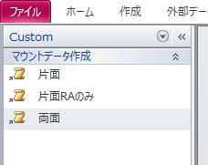

 | 実行中の確認メッセージについては、全て「はい」を選択します。

6．”基板名を入力”ウィンドウが表示されましたら、マウントデータ名を入力します。

7．”マウントデータ名”ウィンドウが表示されましたら、デフォルト文字列を残し、マウントデータ名を追記します。

8．以下のフォルダにファイルが作成されていれば完了です。
 | \\nksv250\富岡（株）_実装\実装技術\mount_da\

ダミーコード採番
手 順 書
 |  |  | 管理番号 |  | 頁
型 名 |  |  | 工程番号 | －
作業内容 |  | 担当手配部品確認

1．担当手配確認（差分確認）DBを開きます。
 | \\nksv250\富岡（株）_実装\実装技術\##個人フォルダ##\共有フォルダ\
 | 実装プログラム\差分関係_新ver2.accdb

2．PDM部品表とマウントデータを指定します。
 | PDM部品表：ExcelボタンをクリックしてPDM部品表を選択
 | マウントデータ：Textボタンをクリックしてマウントデータを選択

3．出力ファイル名に『担当手配確認』と入力し、実行ボタンをクリックします。
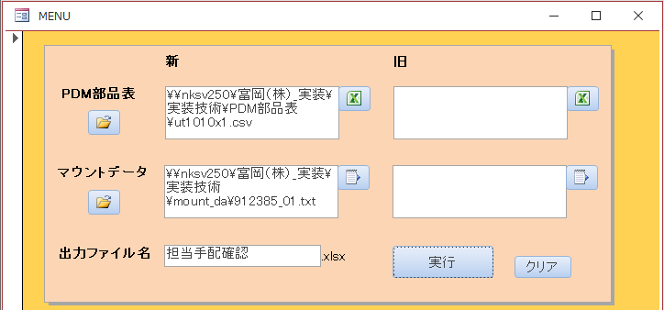

5．処理が完了すると下記レポートが表示されますので、試作DBにある担当手配リストと照合します。

6．照合の結果、差がない場合はダミーコード採番へ進んでください。
 | 差があった場合は、技術管理部へ連絡し、PDMまたは担当手配リストの修正を行ってもらいます。

作業内容 |  | ダミーコード採番

1．ダミーコード管理表を開きます。
 | \\nksv250\富岡（株）_実装\実装技術\##個人フォルダ##\共有フォルダ\
 | 実装プログラム\ダミーコード\ダミーコード管理表.xlsx

2．担当手配リストを開き、ダミーコード一覧表に以下のデータを追加します。
 | ダミーコード： アルファベット + 6桁整数（最初から入力されています）
 | 出図型名： 品目（試作DBよりコピー）
 | 製造開始日： 試作実装日（試作DBよりコピー）
 | PDM部品コード： 部品コード（担当手配リストからコピー）
 | シンボル： シンボル（担当手配リストからコピー）
 | 名称： 部品名称（担当手配リストからコピー）

3．ファイルを保存してダミーコードの採番は完了です。

DGS起動
手 順 書
 |  | 管理番号 |  | 頁
型 名 |  | 工程番号 | －
作業内容 | DGS起動

1．DGSコンソールアイコンをクリックします。

2．ユーザー名に「admin」、パスワードに「pass」を入力し、ログインをクリックします。
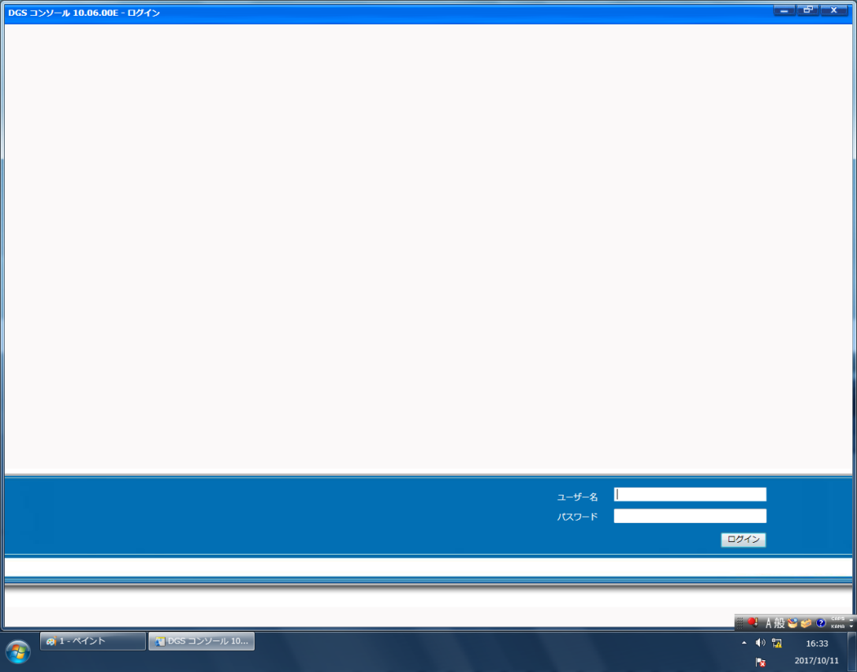

Ｐ

I

※起動完了後、以下の画面が表示されます。
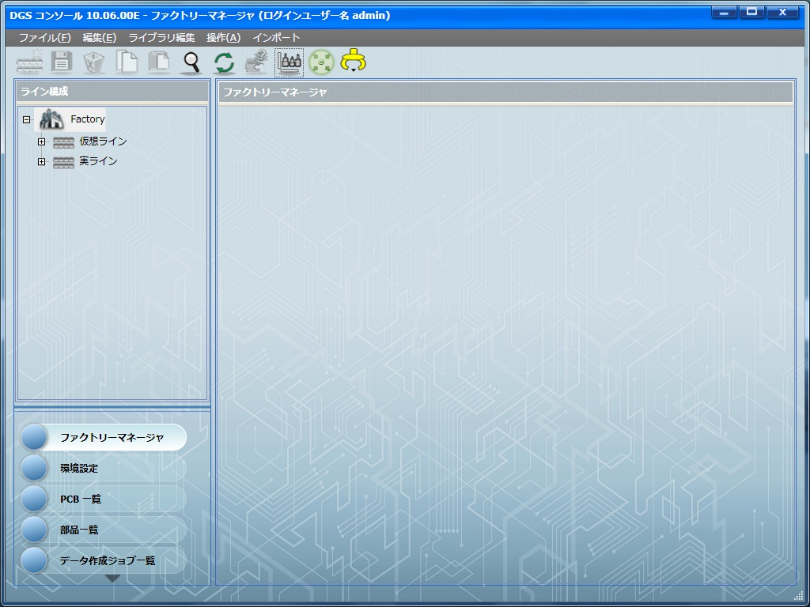

👈ナビゲーションエリア

👈アプリケーションランチャー

マウントデータ補正角度確認
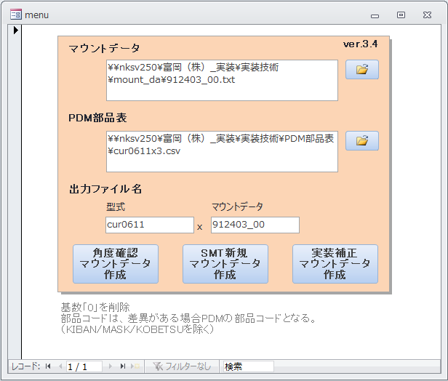
手 順 書
 |  |  |  |  |  |  | 管理番号 |  | 頁
型 名 |  |  |  |  |  |  | 工程番号 | －
作業内容 |  |  |  |  |  | マウントデータ補正角度確認

1．マウントデータ作成DBを開きます。
 |  | \\nksv250\富岡（株）_実装\実装技術\##個人フォルダ##\共有フォルダ\
 |  | 実装プログラム\マウントデータ作成_新.accdb

2．マウントデータのフォルダボタンをクリックしてマウントデータを選択します。
 |  | ※角度補正済みマウントデータ「(マウントデータ)(型式)_YYYYMMDD.txt」は選択しないでください。

Ｐ

I

3．PDM部品表のフォルダボタンをクリックしてPDM部品表を選択します。

作業内容 |  |  |  |  |  | マウントデータ補正角度確認

4．出力ファイル名に『型式』と『マウントデータ』を入力し、角度確認マウントデータ作成をクリックします。
 |  | ※型式のx以降は削除してください。

5．処理が完了すると下記クエリが表示されますので、それぞれ確認してください。

 |  | ・PDM部品表_シンボル重複チェック
 |  |  | PDM部品表に重複シンボルがないことを確認します。
 |  |  | シンボルが表示された場合、PDM部品表データから不要なシンボルを削除して再実行してください。

 |  | ・DGSマウントデータ作成Step2重複チェック
 |  |  | マウントデータに重複した部品コードがないことを確認します。（部品の二重登録防止のため）
 |  |  | KIBAN、MASK、KOBETSU以外のデータが表示された場合、マウントデータから不要なデータを削除して
 |  |  | 再実行してください。
 |  |  | 元のマウントデータは残し、修正マウントデータを作成してください。（変更履歴を残すため）

 |  | ・DGSマウントデータ作成角度確認シンボル
 |  |  | 補正角度未登録部品（新規部品、PAD変更部品）一覧になりますので、Excel等に控えてください。
 |  |  | 「xxx角度確認.txt」に出力される部品の一覧となります。
 |  |  | 結果0件だった場合、角度確認シンボルはありませんので、補正角度確認はここで完了になります。

 |  | ・部品摘出_NEW
 |  |  | 部品コードの注意部品一覧です。
 |  |  | 極性なし部品は極性確認不要になりますので、参考としてください。

6．下記の角度確認ファイルをDGS（PC）へコピーします。
 |  | \\nksv250\富岡（株）_実装\実装技術\##個人フォルダ##\共有フォルダ\
 |  | 実装プログラム\新マウントデータ出力\(型式)x(マウントデータ)角度確認.txt

 |  | ※出力データは、実装角度未調整部品のみとなります。
 |  |  | SMT作成データではありません。ご注意ください。

作業内容 |  |  |  |  |  | マウントデータ補正角度確認

7．アプリケーションランチャーの「PCB一覧」をクリックします。


8．CADデータの取り込みを行います。

 | 8-1．ツールバーの「CAD/BOMインポート」をクリックします。

 | 8-2．CADマクロを変更します。
 |  |  |  | P1面：「_P1_sis2」
 |  |  |  | Pn面：「_Pn_sis2」


 | 8-3．CADファイル名で［…］をクリックし、マウントデータを選択します。
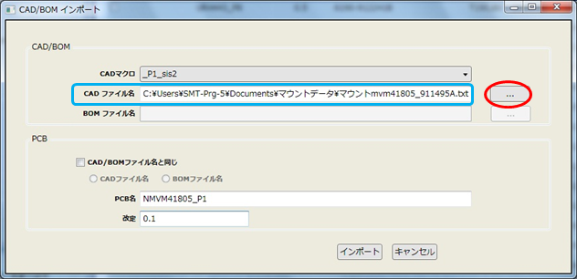

作業内容 |  |  |  |  |  | マウントデータ補正角度確認

 | 8-4．PCB名に任意の文字列を入力します。
 |  |  |  | ※作成するPCBは、角度確認にのみ使用して保存は行いませんので、PCB名は任意とします。

 | 8-5．改定に「0.0」を入力し、「インポート」をクリックします。
 |  |  |  | ※保存してもPCBデータが被らないよう、「0.0」に設定します。

 | 8-6．CADデータのインポートが完了すると取り込み結果画面が表示されます。
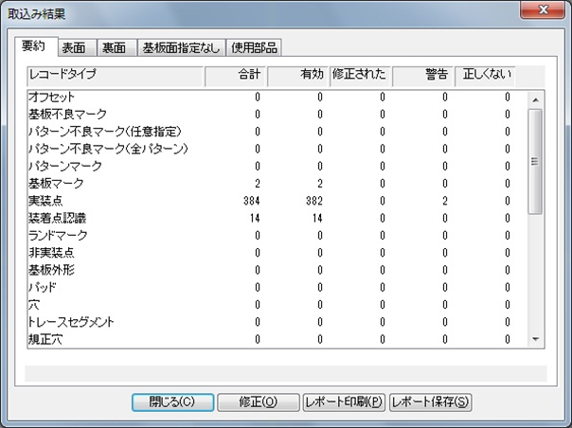

 |  |  |  | 警告がある場合は、「修正」をクリックし警告内容を確認してください。

作業内容 |  |  |  |  |  | マウントデータ補正角度確認

 | 8-7．取り込み結果画面を閉じるとPCB画面が表示されます。


9．未登録パーツデータ（●）がある場合、パーツデータを先に作成します。
 |  | 「パーツデータ作成」を参考に作成してください。
 |  | パーツデータ作成後、再度手順8から実施してください。

10．シルク図と照らし合わせ、部品の向き・極性位置を確認します。

 | 10-1．部品の向き・極性位置がシルク図と違うときは、『PADの0度配置』と『部品の0度配置』を確認します。
 |  |  |  | ※PADの0度配置は、PAD図面にて確認してください。
 |  |  |  | ※部品の0度配置は、部品仕様書の梱包仕様にて確認してください。

 | 10-2．PADと部品の0度配置が異なっていた場合、部品を何度回転させればPADに合うか確認してください。
 |  |  |  | 回転角度（補正角度）はこの後マウントデータ作成DBへ登録するため、
 |  |  |  | 「部品コード」「PADコード」「補正角度」をセットにして控えておいてください。

 | 10-3．PADと部品の0度配置が合っていた場合、マウントデータの角度間違いとなりますので、マウントデータを
 |  |  |  | 修正してください。
 |  |  |  | ※AWメーカで修正対応できる場合は、修正を依頼してください。
 |  |  |  |  | マウントデータ再納品の際は、実技用マウントデータの再作成を行ってください。

11．Pn面も手順7~10を実施し、部品の角度確認を行ってください。

作業内容 |  |  |  |  |  | マウントデータ補正角度確認

12．マウントデータ作成DBの角度補正テーブルに、「部品コード」、「PADコード」、「補正角度」を追加入力します。
 |  | ※9000-******の部品コードはハイフン付きで、PADコードは8桁で登録してください。
 |  | ※補正角度「0」の部品も忘れず登録してください。

13．クエリ「角度補正の重複レコード」をダブルクリックし、重複データがないことを確認します。
 |  | 重複データがあった場合は、一方のデータを削除してください。

14．角度確認マウントデータ作成を再度クリックし、「DGSマウントデータ作成角度確認シンボル」クエリが0件になれば
 |  | 角度確認は完了です。

DGS実装マウントデータ作成
手 順 書
 |  |  |  | 管理番号 |  | 頁
型 名 |  |  |  | 工程番号 | －
作業内容 |  |  | DGS実装マウントデータ作成

1．マウントデータ作成DBを開きます。
 | \\nksv250\富岡（株）_実装\実装技術\##個人フォルダ##\共有フォルダ\
 | 実装プログラム\マウントデータ作成_新.accdb

2．ダミーコードテーブルに、ダミーコード採番を行った一覧表から対象品目のデータを貼り付けます。
 | ※テーブルに残っているデータは削除してから貼り付けしてください。

3．マウントデータのフォルダボタンをクリックしてマウントデータを選択します。

Ｐ

I

作業内容 |  |  | DGS実装マウントデータ作成

4．PDM部品表のフォルダボタンをクリックしてPDM部品表を選択します。

4．出力ファイル名に『型式』と『マウントデータ』を入力し、SMT新規マウントデータ作成をクリックします。

作業内容 |  |  | DGS実装マウントデータ作成

5．処理が完了すると下記クエリが表示されますので、それぞれ確認してください。

 | ・マーク摘出_NEW
 |  | 装着点認識マーク一覧になりますので、Excel等へ控えてください。
 |  | シンボルの装着点認識マークを、DGSプログラム作成時に適用します。

 | ・部品摘出_NEW
 |  | 部品コードの注意部品一覧になりますので、Excel等へ控えてください。
 |  | 注意部品情報を、DGSプログラム作成時や、シルク図（試作指示書）作成時に適用します。

 | ・注意部品抽出_NEW
 |  | PADコードの注意部品一覧になりますので、Excel等へ控えてください。
 |  | 注意部品情報を、DGSプログラム作成時や、シルク図（試作指示書）作成時に適用します。

 | ・オフセット抽出_NEW
 |  | PADコード 0°配置からのオフセット情報になりますので、Excel等へ控えてください。
 |  | パーツオフセット情報を、DGSプログラム作成時に適用します。

 | ・LC摘出 パルスヒート後付け_NEW
 |  | 2課工程でLCDを載せるために用意されたPAD LC***の一覧です。
 |  | 実装プログラムには影響ない項目になりますので、参考としてください。

6．下記のDGS実装ファイルをDGS（PC）へコピーして、実装マウントデータ作成は完了です。
 | \\nksv250\富岡（株）_実装\実装技術\##個人フォルダ##\共有フォルダ\
 | 実装プログラム\新マウントデータ出力\(型式)x(マウントデータ).txt

実装補正マウントデータ作成
手 順 書
 |  |  |  | 管理番号 |  | 頁
型 名 |  |  |  | 工程番号 | －
作業内容 |  |  | 実装補正マウントデータ作成

1．マウントデータ作成DBを開きます。
 | \\nksv250\富岡（株）_実装\実装技術\##個人フォルダ##\共有フォルダ\
 | 実装プログラム\マウントデータ作成_新.accdb

2．マウントデータのフォルダボタンをクリックしてマウントデータを選択します。
 | ※角度補正済みマウントデータ「(マウントデータ)(型式)_YYYYMMDD.txt」は選択しないでください。

Ｐ

I

3．PDM部品表のフォルダボタンをクリックしてPDM部品表を選択します。

作業内容 |  |  | 実装補正マウントデータ作成

4．出力ファイル名に『型式』と『マウントデータ』を入力し、実装補正マウントデータ作成をクリックします。

5．処理が完了すると下記クエリが表示されますので、それぞれ確認してください。

 | ・DGSマウントデータ作成Step3重複チェック
 |  | マウントデータに重複した部品コードがないことを確認します。（部品の二重記載防止のため）
 |  | シンボルが表示された場合、マウントデータから不要なデータを削除して再実行してください。
 |  | なお、KIBAN、MASK、KOBETSUは表示されてもOKとします。

6．下記の角度補正ファイルが作成されていれば、補正角度マウントデータ作成は完了です。
 | \\nksv250\富岡（株）_実装\実装技術\mount_da\(マウントデータ)(型式)_YYYYMMDD.txt

ダミーコードパーツ作成
手 順 書
 |  |  |  | 管理番号 |  | 頁
型 名 |  |  |  | 工程番号 | －
作業内容 |  |  | ダミーコードパーツ作成

1．アプリケーションランチャーの「部品一覧」をクリックします。
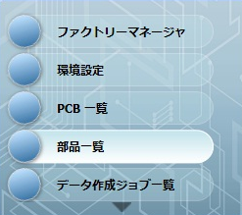

2．ナビゲーションエリアの「マスター部品ライブラリ（DEFAULT）」をクリックし、検索を「部品名」に変更します。
 | 部品名に変更する元部品名を入力し（一部分でも可）、［検索］ボタンをクリックします。
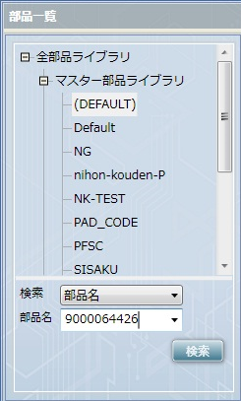

3．検索した部品を選択し、右クリック→「コピー」をクリックします。
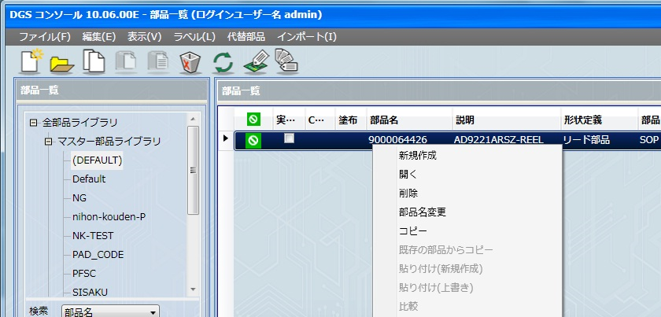

作業内容 |  |  | ダミーコードパーツ作成

4．上記画面のまま、右クリック→「貼り付け（新規作成）」をクリックします。

5．ダミーコード名を入力し、「OK」をクリックします。
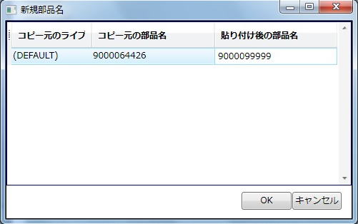

6．ダミーコード部品をダブルクリックで開き、データを編集し、保存します。

作業内容 |  |  | ダミーコード使用連絡

1．指示書へダミーコード一覧を添付します。
 | 出図型式、製造開始日でフィルタしたデータのみでOKです。

2．追加したダミーコードをメールで関係者へ連絡します。
 | 連絡するタイミングは、ソフト作成後で構いません。
 | 宛先 ＞
 |  | 生産技術部技術管理課 （TO：代表者1名、CC：左記以外で必要な関係者）
 |  | 第二生産部生産一課 （TO：代表者1名、CC：左記以外で必要な関係者）
 |  | 生産管理部生産管理二課 （TO：代表者1名、CC：左記以外で必要な関係者）
 |  | 第二生産部実装技術課 （CC：必要な関係者）

 | タイトル（Sample）＞
 |  | 7/14試作 C-UR-0611 ダミーコード割り当て

 | 本文（Sample）＞
 |  | 7/14試作 C-UR-0611 におきまして、下記ダミーコードを割り当てました。

改定番号確認
手 順 書
 |  |  |  | 管理番号 |  | 頁
型 名 |  |  |  | 工程番号 | －
作業内容 |  |  | PCB改定番号の確認

1．アプリケーションランチャーの「PCB一覧」をクリックします。

2．ナビゲーションエリアの「検索」をクリックし、検索：を「PCB名」に変更します。
 | PCB名：に検索する型式を入力し、［検索］ボタンをクリックします。

Ｐ

I

3．検索結果の「改定」を確認し、次に使用する改定番号を確認してください。
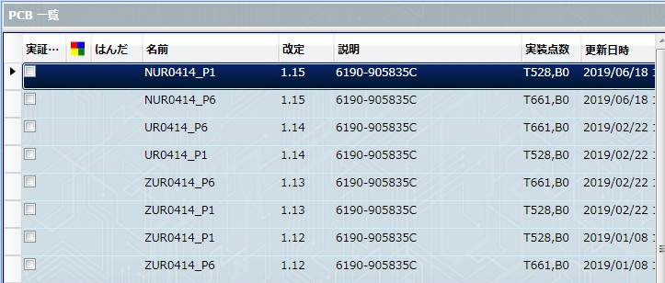

 | 試作：整数部は「0」とし、小数点1桁目をインクリメントします。
 |  | 0.1 → 0.2 → 0.3 → ・・・

 |  | 型式の英字ごと（C**、M**、UR/UT）に改定番号を確認してください。
 |  | 例）CUT 0.1 → CUT 0.2 → UT 0.1 → UT 0.2
 |  | 同じ型式に対して、同じ改定番号は使用しないでください。
 |  | また、作成済みのPCBの削除は行わないでください。

 | 新製品（量産移管）： 1.0 （固定）

 |  | 1.0が既に登録されている場合、量産品ルールで対応してください。

作業内容 |  |  | PCB改定番号の確認

 | 量産品：整数部は「1」とし、小数点2桁目以降をインクリメントします。
 |  | x.09 の次は x.010 になります。ご注意ください。
 |  | 1.01 → 1.02 → ・・・ → 1.09 → 1.010 → 1.011 → ・・・

 | 量産品（基板改版）：整数部は「1」とし、小数点1桁目をインクリメントします。
 |  | 小数点2桁目以降はいったんリセットします。
 |  | 1.0 → 1.1 → 1.2 → ・・・ （小数点2桁目はなし）

 | 作業連絡用：一時的な使用の場合、整数部は「2」とし、小数点以降は流用元の改定番号を使用します。
 |  | 1.05 の作業連絡は、2.05
 |  | 1.112 の作業連絡は、2.112
 |  | ※一時的なプログラムでない場合は、作業連絡用改訂番号でなく、量産品改定番号を付与してください。

PCB新規作成
手 順 書
 |  |  |  |  |  |  | 管理番号 |  | 頁
型 名 |  |  |  |  |  |  | 工程番号 | －
作業内容 |  |  |  |  | PCB新規作成

1．アプリケーションランチャーの「PCB一覧」をクリックします。

2．CADデータの取り込みを行います。

 | 2-1．ツールバーの「CAD/BOMインポート」をクリックします。

 | 2-2．CADマクロを選択します。
 |  |  | P1面：「_P1_sis2」
 |  |  | Pn面：「_Pn_sis2」

 | 2-3．CADファイル名で［…］をクリックし、DGS実装マウントデータを選択します。

作業内容 |  |  |  |  | PCB新規作成

 | 2-4．PCB名を入力します。※UR/UT後のハイフンはつけないでください。
 |  |  | P1面：「N + 型式 + _P1」
 |  |  | Pn面：「N + 型式 + _Pn」
 |  |  | 例）UR-1234-01 なら 「NUR1234-01_P1」 とします。

 | 2-5．改定にPCB改定番号確認で控えた番号を入力し、「インポート」をクリックします。

 | 2-6．CADデータのインポートが完了すると取り込み結果画面が表示されます。

作業内容 |  |  |  |  | PCB新規作成

 |  |  | 警告がある場合は、「修正」をクリックし内容を確認してください。
 |  |  | ※「MASKが部品データベースに見つかりません」は、MASKに部品は割り当たらないのでそのままでOK。
 |  |  | ※KOBETSUマークの「実装点が見つかりません」は、未実装部品の個別マークであるため、そのままでOK。
 |  |  |  | インポートファイルから未実装部品は削除されているが、KOBETSUマークは残ってしまうためです。
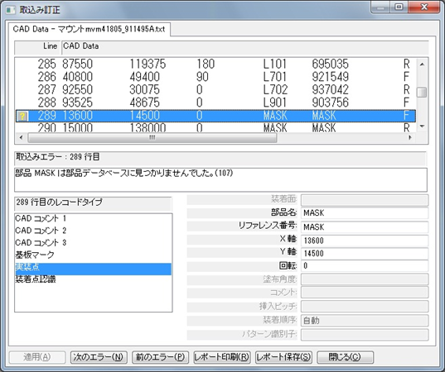

 | 2-7．取り込み結果画面を閉じるとPCB画面が表示されます。

作業内容 |  |  |  |  | PCB新規作成

3．基板情報を入力します。

 | 3-1．メニューバーの「変更」→「PCBファイル情報編集」をクリックします。
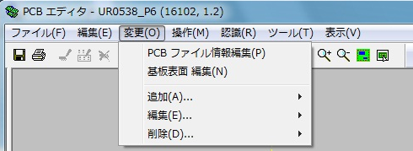

 | 3-2．説明に基板名を入力して「OK」をクリックします。


 | 3-3．メニューバーの「変更」→「基板表面編集」をクリックします。

 | 3-4．基板タブの「基板データを追加」をクリックし、基板データを入力します。


 |  |  | 上：基板加工図の Y
 |  |  | 右：基板加工図の X
 |  |  | 基板厚み：基板加工図の t
 |  |  | ※下、左は「0」固定です。

作業内容 |  |  |  |  | PCB新規作成

 |  |  | 下記条件時にキャリアプレートを使用することがあります。
 |  |  |  | 1) フレキシブル基板
 |  |  |  | 2) 0.8mm未満のリジット・フレキ基板
 |  |  |  | 3) 0.8mm未満のリジット基板
 |  |  |  | いずれかの条件該当時は、実装技術二係へキャリア使用有無をご確認ください。

 |  |  | キャリアプレート情報は下記フォルダで確認します。
 |  |  |  | \\nksv250\富岡（株）_実装\実装技術\Dmrﾃﾞｰﾀ\治具図面\リフロー粘着キャリア

 |  |  | キャリアプレート使用時の入力ルールは以下になります。
キャリアプレート
基板
「上」
「下」
「右」
「左」

 |  |  | 上：基板（0，0）からキャリアプレートの上端までの値
 |  |  | 下：基板（0，0）からキャリアプレートの下端までの値（マイナスで入力）
 |  |  | 左：基板（0，0）からキャリアプレートの左端までの値（マイナスで入力）
 |  |  | 右：基板（0，0）からキャリアプレートの右端までの値
 |  |  | 基板厚み：キャリアプレート単体の厚み

 |  |  | □キャリア使用 にチェックを入れる
 |  |  | 高さ：キャリアプレートから基板上面までの高さ
高さ
基板厚み
基板
吸着ゴム
プレート

 |  |  | 入力例）


4．基板認識マークを設定します。

 | 4-1．基板認識マーク（▲）をダブルクリックします。

作業内容 |  |  |  |  | PCB新規作成

 | 4-2．基板認識マークタブのテンプレートを「SIKAKU」に変更し、「OK」をクリックします。
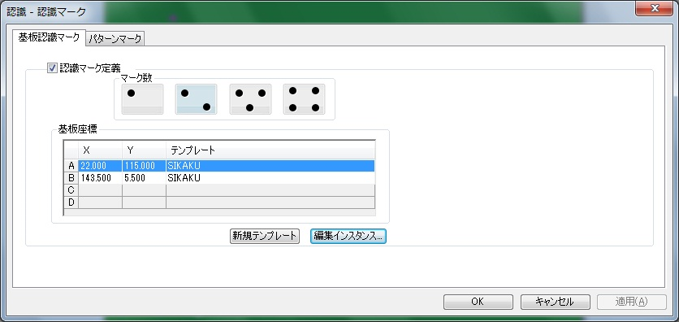

 |  |  | 以下のメッセージが表示されたら「OK」をクリックします。

5．実装点の個別認識マークを設定します。
 |  | ※自動登録する設定になっておりますが、確認のために何点かご確認ください。

 | 5-1．個別認識マークの付いた部品をダブルクリックします。

 | 5-2．装着点認識タブのマークテンプレートを「SIKAKU」に変更し、「OK」をクリックします。
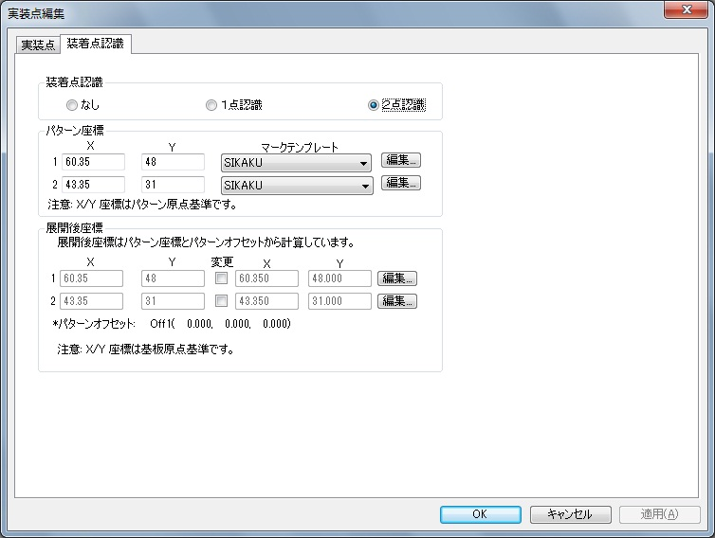

作業内容 |  |  |  |  | PCB新規作成

6．マスクターゲットマーク座標を確認します。

 | 6-1．マスクターゲットマークをダブルクリックします。

 | 6-2．X／Y座標を試作指示書へ記載します。
 |  |  | Xの小さいターゲットマークから記載してください。

 | 6-3．マスクターゲットマークを削除します。

7．「ファイル」→「保存」をクリックして、PCBファイルを保存します。
 |  | ※基板サイズの入力、基板認識マーク／個別認識マークの設定が完了していないと保存できません。

8．多面取りが「2」以上の場合にステップ＆リピート設定を行います。

 | 8-1．「変更」→「追加」→「パターンオフセット」をクリックします。
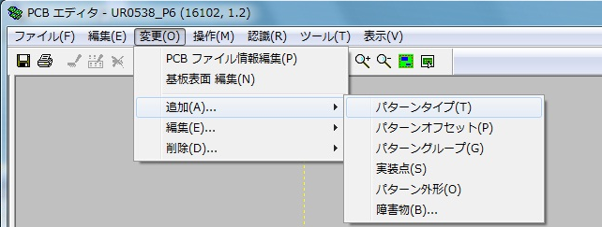

 | 8-2．各項目を入力し、「OK」をクリックします。


P-Off1

 |  |  | X：右（＋）または左（－）方向にセットする値
 |  |  | Y：上（＋）または下（－）方向にセットする値
 |  |  | 角度：オフセットパターンの回転角度（スライドなら0°）
 |  |  | リファレンス番号：複製したパターンの名称 例）P-Off1
 |  |  | パターングループ：複製する元のパターングループ

作業内容 |  |  |  |  | PCB新規作成

 |  |  | 複製件数が多い場合は、以下の方法で作成してください。
 |  |  |  | 1）X「0」，Y「0」に指定する。
 |  |  |  | 2）リファレンス番号を指定する。
 |  |  |  |  |  | ※末尾に数字が自動でつくので、P-Offのようにするとよい。
 |  |  |  | 3）複製件数を、Xカウント，Yカウントに入力する。
 |  |  |  | 4）複製間隔を、Xピッチ，Yピッチに入力する。
 |  |  |  | 5）「OK」をクリックして複製パターンを作成する。
 |  |  |  |  |  | ※重複メッセージが表示されるが、OKとする。
 |  |  |  | 6）マスタと重複するオフセット（0，0）の複製パターンを削除する。

9．未登録パーツデータを作成します。
 |  | MASKを除く●シンボルが未登録パーツになります。
 |  | 「パーツデータ作成」を参考に作成してください。

10．部品の配置位置／向き／極性、パターンオフセット位置を確認します。

 | 10-1．印刷ボタンをクリックして印刷します。
 |  |  | 照合するシルク図と同じ用紙のサイズで印刷してください。

 | 10-2．印刷図面とシルク図面と重ねて、部品の配置位置／向き／極性、パターンオフセット位置を確認します。
 |  |  | 印刷図面で向き／極性が分かりにくいものは、DGS画面で確認してください。

 | 10-3．部品の配置位置がシルク図から大きくずれているとき

 |  | 10-3-1．実装マウントデータ作成時のオフセット抽出情報を確認し、記載があればその値を適用します。
 |  |  |  |  | ※値を適用しても一致しない場合は、シルク図と照らし合わせ再調整してください。

 |  | 10-3-2．オフセット抽出情報に記載がない場合は、シルク図と照らし合わせ調整します。

 |  | 10-3-3．変更前と変更後の座標を控えます。
 |  |  |  |  | ※指示書へ座標変更値を添付します。

 | 10-4．部品の向き・極性がシルク図と違うとき

 |  | 10-4-1．『PADの0度配置』と『部品の0度配置』を確認します。
 |  |  |  |  | ※PADの0度配置は、PAD図面にて確認してください。
 |  |  |  |  | ※部品の0度配置は、部品仕様書の梱包仕様にて確認してください。

 |  | 10-4-2．PADと部品の0度配置が異なっていた場合、部品を何度回転させればPADに合うか確認して、
 |  |  |  |  | シルク図に合う正しい角度に修正してください。
 |  |  |  |  | マウントデータ作成DBの補正角度が正しくないことが原因です。※補正確認で気づかない場合があります。
 |  |  |  |  | その際は、マウントデータ作成DBの補正角度を正しい回転角度（補正角度）に修正してください。

 |  | 10-4-4．PADと部品の0度配置が合っていた場合、マウントデータの角度間違いとなりますので、マウントデータを
 |  |  |  |  | 修正してください。
 |  |  |  |  | ※AWメーカで修正対応できる場合は、修正を依頼してください。
 |  |  |  |  |  | マウントデータ再納品の際は、実技用マウントデータの再作成を行ってください。

 | 10-5．パターンオフセット位置がシルク図と違うとき

 |  | 10-5-1．パターンオフセット量を再確認してください。

作業内容 |  |  |  |  | PCB新規作成

11．下受けピン設定を行います。
 |  | 先行印刷面、後続印刷面で設定方法が異なりますので、それぞれの手順を参照してください。
 |  | なお、先行面／後続面についてはマウンタ手順書で確認してください。
 |  | マウンタ手順書がない場合は、P1を先行印刷面として設定してください。
 |  | ※基板サイズ68mm以下は下受けピン設定は不要となります。

 | 先行印刷面の場合：
 | 11-1．「ツール」→「下受けピン」をクリックします。

 | 11-2．機種「NPM-W2（シングル）」にします。

 | 11-3．下受けピン設置個所で右クリック→「下受けピン追加」をクリックします。
 |  |  | ピン設定可能エリア内（網掛けなし部分）にバランスよく3～6ピン追加します。（最大６ピン）
 |  |  | ※先行印刷面設定時は、反対面に部品がありませんので、部品の場所でも大丈夫です。
 |  |  | ※ピン設定可能エリアに下受けピンの中心があれば設置可能です。
 |  |  |  | ただし、配置場所によってはジョブ作成時にエラーとなる場合がありますので、その際は再設定してください。

 | 11-4．追加したピン座標の小数点以下を削除します。

 | 11-5．「OK」をクリックし、下受けピン設定を終了します。

 | 後続印刷面の場合：
 |  | ※既に反対面が設定されている場合は、画面上部の「下受けピン面」を選択してください。
 | 11-1．「ツール」→「下受けピン」をクリックします。

作業内容 |  |  |  |  | PCB新規作成

 | 11-2．機種「NPM-W2（シングル）」にします。

 | 11-3．下受けピン面イメージの情報源を「PCB」に変更します。

 | 11-4．PCBの［…］をクリックし、反対面のPCBを選択します。

 | 11-5．「読込」をクリックします。

 | 11-6．下受けピン設置個所で右クリック→「下受けピン追加」をクリックします。
 |  |  | 下受けピン面の部品に干渉しないようにピンをバランスよく3~6ピン追加します。（最大６ピン）
 |  |  | ※ピン設定可能エリアに下受けピンの中心があれば設置可能です。
 |  |  |  | ただし、配置場所によってはジョブ作成時にエラーとなる場合がありますので、その際は再設定してください。
 |  |  | 注意：内側円に部品が干渉しないように配置してください。
 |  |  |  |  |  | 外側円には部品が入ってもOKです。ただし、6mm未満の部品に限ります。

 | 11-7．追加したピン座標の小数点以下を削除します。

 | 11-8．「OK」をクリックし、下受けピン設定を終了します。

12．PCBを保存して、閉じます。

13．Pn面についても手順2~12を実施してください。

14．PCB新規作成は完了です。

PCB流用作成
手 順 書
 |  |  |  |  | 管理番号 |  | 頁
型 名 |  |  |  |  | 工程番号 | －
作業内容 |  |  |  | PCB流用作成

1．アプリケーションランチャーの「PCB一覧」をクリックします。

2．ナビゲーションエリアの「検索」をクリックし、検索：を「PCB名」に変更します。
 |  | PCB名：に検索する型式を入力し、［検索］ボタンをクリックします。

Ｐ
Ｐ

I
I

3．検索したPCBの最新の改定を選択し、右クリック→「コピー」をクリックします。
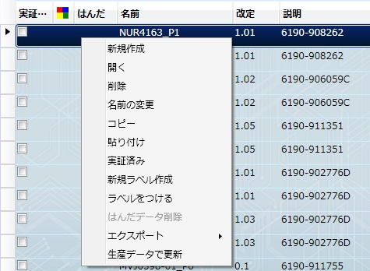

作業内容 |  |  |  | PCB流用作成

4．ナビゲーションエリアの「ルート」をクリックします。

5．PCB一覧表示画面で、右クリック→「貼り付け」をクリックします。

6．新PCB名（N付き）、新改定番号を入力し、「OK」をクリックします。
 |  | ※PCB名が変わる場合は、改定番号にご注意ください。（変更後のPCB名で改定番号を確認してください）
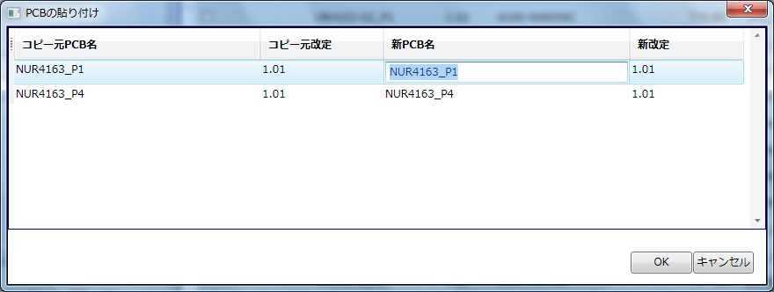

作業内容 |  |  |  | PCB流用作成

7．基板改版時は、以下の確認を実施します。

 | 7-1．基板名を確認します。
 |  |  | 改版する基板名を確認し、異なっていれば変更してください。

 | 7-2．基板サイズを確認します。
 |  |  | K図面で基板サイズを確認し、異なっていれば変更してください。

 | 7-3．KIBAN座標を確認します。
 |  |  | マウントデータでKIBAN座標を確認し、異なっていれば変更してください。

 | 7-4．ステップ&リピートを確認します。
 |  |  | K図面でステップ&リピート値を確認し、異なっていれば変更してください。

 | 7-5．ダミーコード有無を確認します。
 |  |  | ダミーコードがあれば、ダミーコード管理表に記載の元の部品番号に変更します。

8．以上でPCB流用作成は完了です。

パーツデータ作成
手 順 書
 |  |  |  |  |  |  | 管理番号 |  |  | 頁
型 名 |  |  |  |  |  |  | 工程番号 |  | －
作業内容 |  |  |  |  | パーツデータ作成（新規登録部品）

1．部品管理ライブラリを開きます。
 | \\nksv250\富岡（株）_実装\smtpro\Database\Z_LIST\nkform2002.mdb

2．クエリ『閲覧用device_new』を開きます。

3．「PARTSCODE」で新規部品を検索して、「PAD_CODE」を確認します。

4．同一PADコード、または類似PADコードのPARTSCODEを控えます。
 | ※同一PADコード、または類似PADコードがない場合は、新規で作成をしてください。

【DGS操作】

5．アプリケーションランチャーの「部品一覧」をクリックします。

6．ナビゲーションエリアの「マスター部品ライブラリ（DEFAULT）」をクリックし、検索を「部品名」に変更します。
 | 部品名に検索する部品名を入力し（一部分でも可）、［検索］ボタンをクリックします。

作業内容 |  |  |  |  | パーツデータ作成（新規登録部品）

7．検索した部品を選択し、右クリック→「コピー」をクリックします。

8．上記画面のまま、右クリック→「貼り付け（新規作成）」をクリックします。

9．新規部品の部品名を入力し、「OK」をクリックします。

作業内容 |  |  |  |  | パーツデータ作成（新規登録部品）

10．新規作成した部品をダブルクリックで開き、PDM部品仕様書のデータを入力します。


①
②
④

③

 | ①サイズ、形状情報
 |  | 部品仕様書の値を入力し、端子やボールは透過イメージで作成します。


 |  | 部品の向き
 |  |  | ●リール |  |  |  | ●トレイ
 |  |  |  | 進行方向を |  |  |  | トレイの切り欠けを
 |  |  |  | 上に見ます。 |  |  |  | 右上に見ます。

 | ②部品情報
 |  | 説明に部品名称を入力し、他は部品仕様書のデータを入力します。
 |  | 極性マークの有無及びマーク位置にご注意ください。

 | ③フィーダー、トレイ情報
 |  | 部品仕様書の梱包仕様を入力します。

 | ④設備固有情報
 |  | パーツデータ作成ノウハウを参考に作成します。

 | ⑤その他
 |  | トレイ部品は、部品 → CAD回転 → CADシステム3 「90」 に設定してください。
 |  | ※PADの0°配置がBM基準であり、DGSは「-90°」の挿入向きになるため、補正が必要です。

 |  |  |  |  | BMトレイ挿入向き | DGSトレイ挿入向き

作業内容 |  |  |  |  | パーツデータ作成（設計変更）

設計変更（基板改版なし）の場合、PADコードは不変、部品形状も似たような形状になります。
よって、変更前部品を流用することで簡単にパーツデータを作成できます。

1．アプリケーションランチャーの「部品一覧」をクリックします。

2．ナビゲーションエリアの「マスター部品ライブラリ（DEFAULT）」をクリックし、検索を「部品名」に変更します。
 | 部品名に変更前部品名を入力し（一部分でも可）、［検索］ボタンをクリックします。

作業内容 |  |  |  |  | パーツデータ作成（設計変更）

7．検索した部品を選択し、右クリック→「コピー」をクリックします。

8．上記画面のまま、右クリック→「貼り付け（新規作成）」をクリックします。

9．新規部品の部品名を入力し、「OK」をクリックします。

作業内容 |  |  |  |  | パーツデータ作成（設計変更）

10．新規作成した部品をダブルクリックで開き、PDM部品仕様書のデータを入力します。

①
②
④

③

 | ①サイズ、形状情報
 |  | 部品仕様書の値を入力し、端子やボールは透過イメージで作成します。

 |  | 部品の向き
 |  |  | ●リール |  |  |  | ●トレイ
 |  |  |  | 進行方向を |  |  |  | トレイの切り欠けを
 |  |  |  | 上に見ます。 |  |  |  | 右上に見ます。

 | ②部品情報
 |  | 説明に部品名称を入力し、他は部品仕様書のデータを入力します。
 |  | 極性マークの有無及びマーク位置にご注意ください。

 | ③フィーダー、トレイ情報
 |  | 部品仕様書の梱包仕様を入力します。

 | ④設備固有情報
 |  | パーツデータ作成ノウハウ集を参考に作成します。

 | ⑤その他
 |  | トレイ部品は、部品 → CAD回転 → CADシステム3 「90」 に設定してください。
 |  | ※PADの0°配置がBM基準であり、DGSは「-90°」の挿入向きになるため、補正が必要です。

 |  |  |  |  | BMトレイ挿入向き | DGSトレイ挿入向き

PCB編集&出力
手 順 書
 |  |  | 管理番号 |  | 頁
型 名 |  |  | 工程番号 | －
作業内容 |  | PCB編集（部品の追加）

1．マウントデータから対象シンボルの実装座標および実装角度を確認します。
 | \\nksv250\富岡（株）_実装\mountda\

2．変更対象のPCBを開き、「変更」→「追加」→「実装点」を選択します。


3．部品ライブラリ：を選択し、部品：で追加したい部品番号を選択します。
 | リファレンス番号にシンボル、パターン座標のXYに実装座標、角度に実装角度を入力し、「OK」をクリックします。

I

4．PCB上に追加された部品の角度（極性）をシルク図で確認し、合っていれば部品追加は完了です。

※．部品追加時は下受けピン設定を確認してください。
 | 追加部品への下受けピン干渉の恐れがあるためです。
 | 操作方法：PCB新規作成＞手順11．下受けピン設定参照

作業内容 |  | PCB編集（部品の変更）※1件ずつ変更

1．対象のPCBを開き、変更するシンボルを探します。

2．対象シンボルをダブルクリックして、実装点編集画面を表示します。

3．部品：にて変更する部品コードを選択し、「OK」をクリックします。
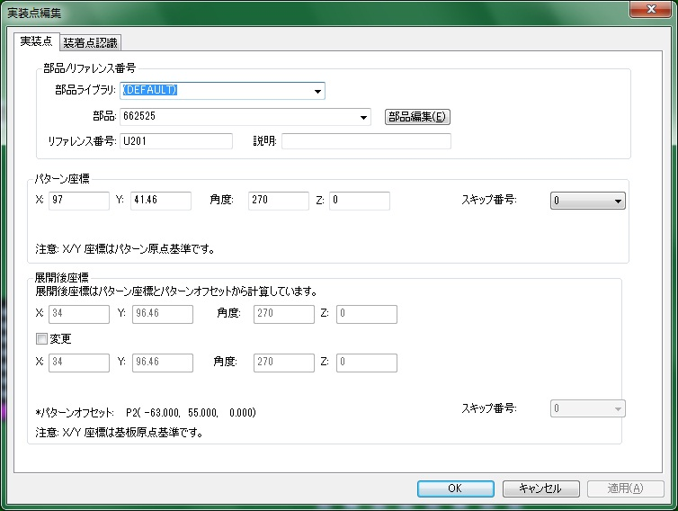

4．PCB上の変更された部品の角度（極性）をシルク図で確認し、合っていれば部品変更は完了です。

作業内容 |  | PCB編集（部品の変更）※まとめて変更

1．対象のPCBを開き、「編集」→「詳細編集」をクリックします。


2．変更対象部品をすべて選択し、「マルチ編集」を選択します。
 | □部品 にチェックを入れ、ライブラリ／部品を選択し、「OK」をクリックします。
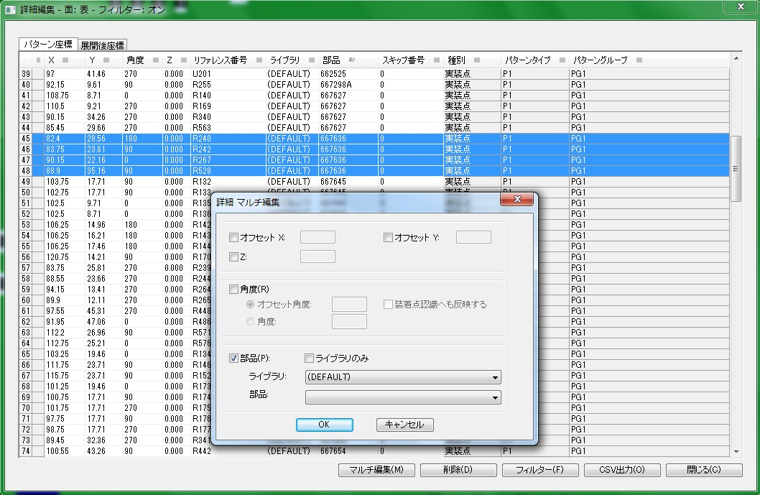

4．変更後、「閉じる」をクリックします。

5．PCB上の変更された部品の角度（極性）をシルク図で確認し、合っていれば部品変更は完了です。

作業内容 |  | PCB編集（部品の削除）

1．対象のPCBを開き、削除するシンボルを探します。

2．対象シンボルを選択し、「DELETE」を押下します。

3．PCB上の部品がなくなれば、部品削除は完了です。

作業内容 |  | PCB_CSV出力

1．PCBを開き、「編集」→「詳細編集」をクリックします。

2．「部品」をクリックし並び替えを行い、「CSV出力」をクリックします。
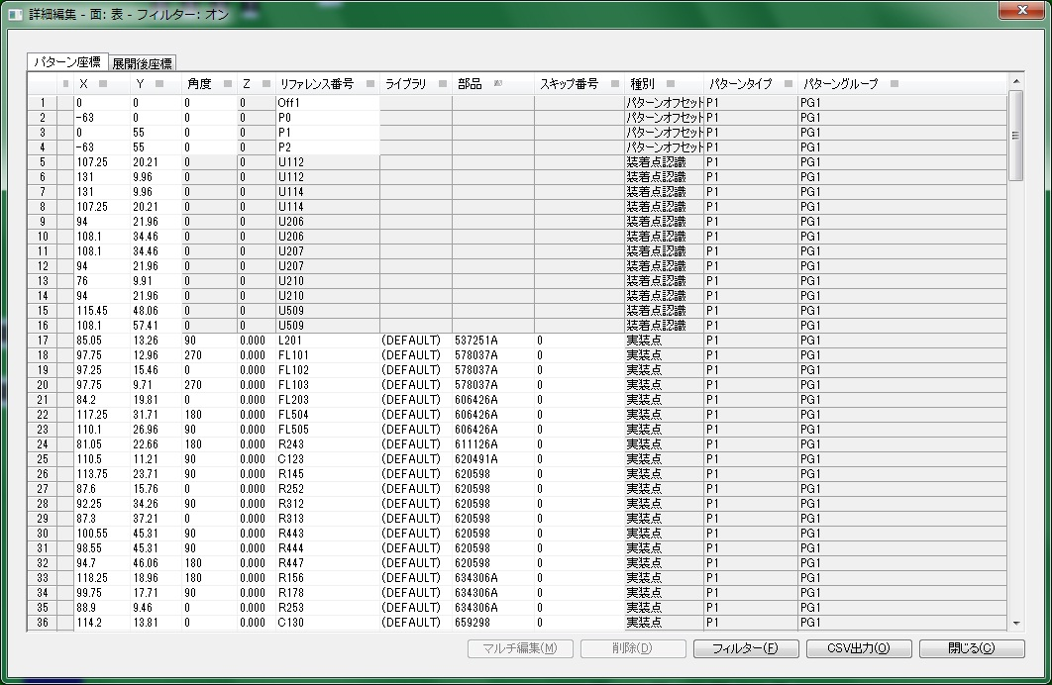
Ｐ

I

3．出力先の[…］をクリックし、ファイル名を入力後「保存」をクリックします。
 | P1面：型式_P1_改定（PCB基板番号）
 | Pn面：型式_Pn_改定（PCB基板番号）

作業内容 |  | PCB_CSV出力

4．展開後座標のチェックを外し、「OK」をクリックします。
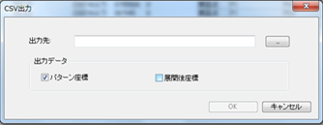

5．Pn面についても手順1~4を実施してください。

PDM照合
手 順 書
 |  |  |  |  |  |  |  | 管理番号 |  | 頁
型 名 |  |  |  |  |  |  |  | 工程番号 | －
作業内容 |  |  |  |  |  | M-BOM（PDM）照合（PDM部品表出力）

1．PDMを開き、部品表を取得したい型式を検索し、正展開します。

2．A区分（**-***-A）を選択します。
 |  | ※URS/UTSの部品表を選択した場合、照合後の確認項目が異なりますので、どちらを出力したか覚えておいてください。

3．「ファイル」→「CSV」→「配下を外部出力」→「ユーザ指定項目出力」をクリックします。
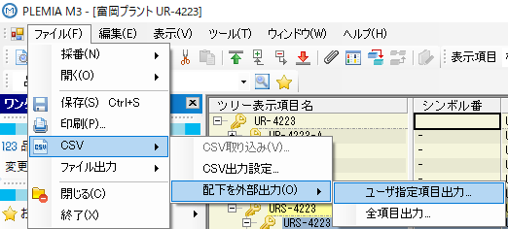

4．表示項目を任意の定義に変更し、「外部出力」をクリックします。
 |  | 出力先フォルダ、出力ファイル名を指定して「OK」をクリックします。
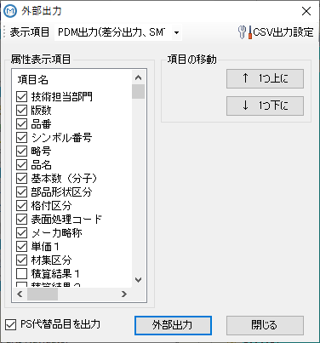

5．CSV出力完了後、「閉じる」をクリックします。
 |  | ※「閉じる」が選択できる状態になったら出力は完了しています。

6．出力したCSVをメモ帳で開き、「ファイル」→「名前を付けて保存」→文字コードを「ANSI」に変更して上書き保存します。
 |  | ※出力ファイルはUTF-8のため。（Excelで開くと文字化けします）

作業内容 |  |  |  |  |  | M-BOM（PDM）照合（DGS⇔M-BOM照合）

1．新BOM－DGS比較DBを開きます。
 |  | \\nksv250\富岡（株）_実装\実装技術\##個人フォルダ##\共有フォルダ\
 |  |  | 実装プログラム\新BOM－DGS比較.accdb

2．テーブル「1-1_PCBデータ」をダブルクリックし、開きます。
 |  | PCB_CSV出力データをP1、Pnまとめて貼り付けます。
 |  | 対象項目：リファレンス番号，ライブラリ，部品，種別，スキップ番号
 |  | ※前回のデータが残っている場合は、先にレコード削除をしてください。

 |  | ※ACCESSへ貼り付けたデータが空白になることがあります。その場合、コピー元の書式を「文字列」に変更してから
 |  |  | コピー→貼り付けを行ってください。

3．テーブル「1-1_PDM部品表」をダブルクリックし、開きます。
 |  | PDM部品表データを貼り付けます。
 |  | 対象項目：品番，シンボル番号，略号，品名，基本数（分子），部品形状区分，格付区分，
 |  |  |  |  |  |  | 表面処理コード，メーカ略称，単価１，材集区分

 |  | ※ACCESSへ貼り付けたデータが空白になることがあります。その場合、コピー元の書式を「文字列」に変更してから
 |  |  | コピー→貼り付けを行ってください。

4．クエリ「1-2_PDM部品表_code」をダブルクリックします。

5．クエリ「1-3_PCBデータ→PDM部品表_codeとの差分」をダブルクリックします。

6．クエリ「1-3_PDM部品表→PCBデータとの差分」をダブルクリックします。

7．クエリ「1-4_PCB→PDM」をダブルクリックします。

8．クエリ「1-4_PCB→PDM（基数0）」をダブルクリックします。

9．クエリ「1-4_PDM→PCB」をダブルクリックします。

作業内容 |  |  |  |  |  | M-BOM（PDM）照合（DGS⇔M-BOM照合）

10．クエリ「1-4_PCB→PDM」「1-4_PCB→PDM（基数0）」「1-4_PDM→PCB」にて差分をチェックします。
 |  | ※シンボル番号「-」は差分チェック対象外となります。

 | URS/UTSの部品表と照合した場合の差分の見方：
 |  | URS/UTSはBOSS送信前部品表であるため、変更した部品の差分が表示されます。
 |  | 変更品目リストと見比べ、変更後の部品が間違いないことを確認してください。

 | 上記以外（UR/UT）の場合の差分の見方：
 |  | 何も表示されないこと（差分がない状態）を確認してください。

 |  | 差分が表示された場合、下記事項を確認してください。

 |  | a）変更箇所の差分が表示された
 |  |  | ・変更漏れ、変更部品間違いが原因かもしれませんので、PCBを再確認してください。
 |  |  | ・PDMの二重シンボル記載が原因かもしれませんので、PDMを確認してください。
 |  |  |  | この場合、出力部品表から不要なシンボルを削除して、再度照合してください。
 |  |  |  | ※複合部品で差分が表示された場合、親番号を有効にしてください。
 |  |  | ・ダミーコードが表示された場合、ダミーコードリストを参考に確認してください。

 |  | b) 変更箇所以外の差分が表示された
 |  |  | ・未来の変更予定部品が既に組み込まれている場合に表示されますので、前回ソフトを確認して
 |  |  |  | 同じ部品コードであればOKとしてください。
 |  |  |  | ※PDMの品目履歴（ツール→品目情報→品目履歴）からSEP番号を検索することで、
 |  |  |  |  | 有効な設計変更が確認できます。差分が最新の設計変更に含まれていない場合、
 |  |  |  |  | または未承認の場合は、差分をそのままでOKとしてください。
 |  |  | ・PDMの二重シンボル記載が原因かもしれませんので、PDMを確認してください。
 |  |  |  | この場合、出力部品表から不要なシンボルを削除して、再度照合してください。
 |  |  |  | ※複合部品で差分が表示された場合、親番号を有効にしてください。

ジョブ作成
手 順 書
 |  |  |  | 管理番号 |  | 頁
型 名 |  |  |  | 工程番号 | －
作業内容 |  |  | 生産データ作成

1．アプリケーションランチャーの「データ作成ジョブ一覧」をクリックします。


2．ナビゲーションエリアの「NPM02」をクリックします。
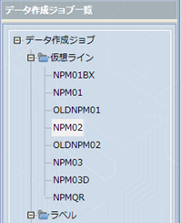

Ｐ

I

3．ツールバーの「新規作成」をクリックします。

4．検索：に型式を入力し、［検索］ボタンをクリックします。
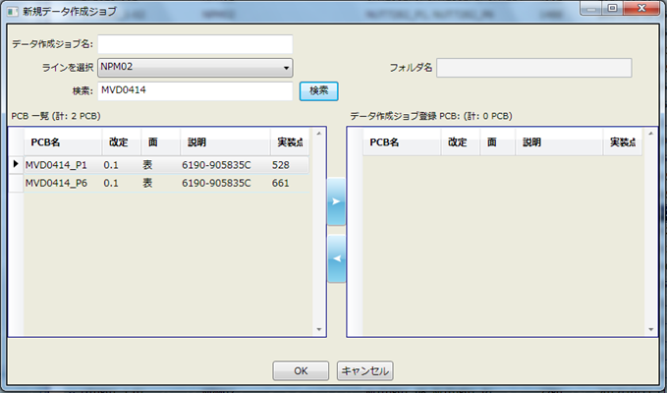

作業内容 |  |  | 生産データ作成

5．PCB一覧からジョブ作成するPCBを選択し、[▶]をクリックします。
 | ※選択データがデータ作成ジョブ登録に移動されます。

6．データ作成ジョブ名：に「型式_改定番号」を入力し、「OK」をクリックします。
 | ※改定番号の小数点は、-（ハイフン）としてください。

MVD0414_0-1

 | ジョブ作成が開始されます。

作業内容 |  |  | 生産データ作成

7．「最適化」をクリックします。


 | 最適化後、振り分け対象部品（オレンジ）が表示されたら、対象部品を右クリック→「振り分け対象にしない」の
 | チェックを外し、再度「最適化」をクリックします。
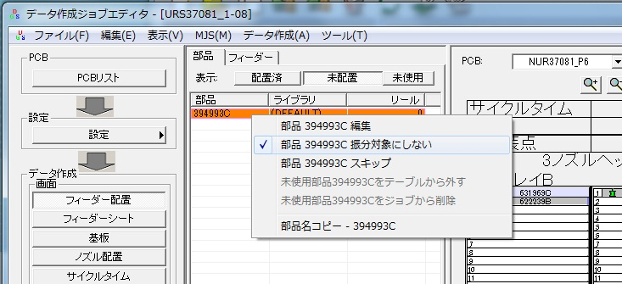

 | 最適化中にエラーが表示されたらエラー内容を確認し、対応してください。

 | 対処例）
 |  | 自動振り分けできないエラーでフィーダーに未配置部品が残っている場合は、対象部品を8ノズルヘッドのマウンタに
 |  | ドラッグ&ドロップして、「最適化」してみてください。
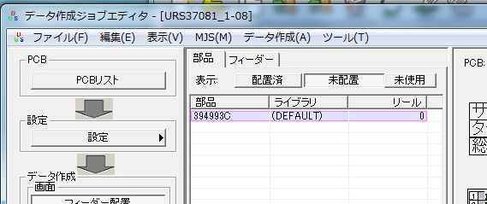
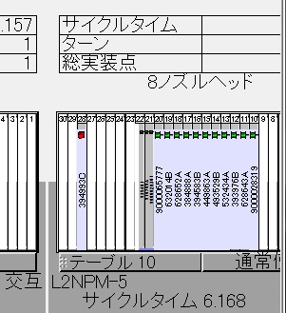

 |  | サイズが大きくてノズルに割り当てられない場合、ひとサイズ上のマウンタにセットして「最適化」してみてください。

作業内容 |  |  | 生産データ作成

8．「ファイル」→「帳票印刷」をクリックします。
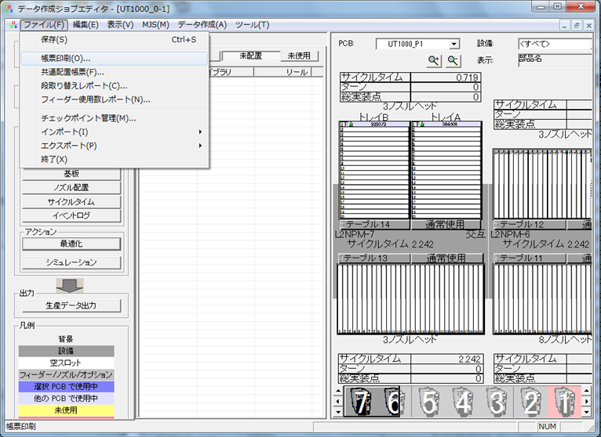

9．PCB（P1）を選択し、「ノズルセットアップの印刷」のチェックを外し、「OK」をクリックします。


作業内容 |  |  | 生産データ作成

10．「CSV出力」をクリックし、ファイル名を入力後「保存」をクリックします。
 | ファイル名：型式_P1_改定（配列基板番号）
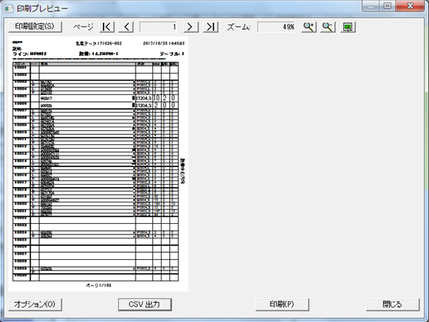

11．印刷プレビューにて「オプション」をクリックします。

作業内容 |  |  | 生産データ作成

12．PCB（Pn）を選択し、「OK」をクリックします。

13．「CSV出力」をクリックし、ファイル名を入力後「保存」をクリックします。
 | ファイル名：型式_Pn_改定（配列基板番号）

作業内容 |  |  | 生産データ作成

14．「生産データ出力」をクリックします。
 | 出力データ名はデータ作成ジョブ名のままとしてください。

15．Zipファイルが作成され、生産データ出力は完了です。

SD作成
手 順 書
 |  |  |  |  | 管理番号 |  | 頁
型 名 |  |  |  |  | 工程番号 | －
作業内容 |  |  |  | ソフト登録SD作成

1．作成したPCBデータ、配列データ、生産データをSDカードにコピーします。

２．SDカードシールを作成します。

 | 2-1．SD印刷ツールを開きます。
 |  |  | \\nksv250\富岡（株）_実装\実装技術\##個人フォルダ##\共有フォルダ\
 |  |  | 実装プログラム\SDシール印刷\SD印刷用_201910.mdb

 | 2-2．テーブル「SDラベル用」を開き、製品名、ソフトNoを入力します。
 |  |  | ※上記以外はデフォルト値が入ります。

 | 2-3．レポート「ラベル SDラベル用」 または「ラベル SDラベル用_11桁」を開き、印刷します。
 |  |  | ※品目の文字サイズが変わります。それ以外は変わりません。

 |  |  | 空白ラベルを作成したい場合は、テーブル「SDラベル用」にて未入力列を作成してください。

 |  |  | プリンターへは手差しになります。RICOH MP C6004では以下の向きでセットしてください。
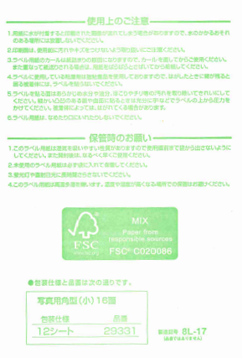
プリンター側

3．SDカードにラベルを貼り付け、LOCKをすればSDソフトの完成です。
 |  | ※SDカードは書き込み防止のため、下図のようにLOCKしてください。

※ソフト登録は、ソフト登録手順書に従って実施してください。

指示書作成
手 順 書
 |  |  |  |  |  |  |  |  | 管理番号 |  |  |  |  |  |  | 頁
型 名 |  |  |  |  |  |  |  |  | 工程番号 | －
作業内容 |  |  |  |  | 試作指示書作成

試作指示書へは以下の資料を添付します。
試作フェーズにより添付資料が異なりますので、下記一覧を確認の上ご対応ください。

試作フェーズ |  |  |  |  |  | 維持改良 |  | コンセプト試作 |  |  | 量産試作 |  |  |  | 量産維持

 |  |  |  |  |  | M** |  | C-** |  |  | UT , UR |  |  |  | R**

表紙 |  |  |  |  |  | 必須 |  | 必須 |  |  | 必須 |  |  |  | 必須

基板加工図 |  |  |  |  |  | 基板リピートは 不要 |  | 基板リピートは 不要 |  |  | 基板リピートは 不要 |  |  |  | 基板リピートは 不要

担当手配リスト |  |  |  |  |  | 担当手配リストなしは 不要 |  | 担当手配リストなしは 不要 |  |  | 担当手配リストなしは 不要 |  |  |  | 担当手配リストなしは 不要

ダミーコードリスト |  |  |  |  |  | ダミーコードなしは 不要 |  | ダミーコードなしは 不要 |  |  | ダミーコードなしは 不要 |  |  |  | ダミーコードなしは 不要

担当手配部品 仕様書 ※1 |  |  |  |  |  | I-File未登録のみ 添付 |  | I-File未登録のみ 添付 |  |  | I-File未登録のみ 添付 |  |  |  | I-File未登録のみ 添付

設計改善リスト |  |  |  |  |  | 設計改善リストなしは 不要 |  | 設計改善リストなしは 不要 |  |  | 設計改善リストなしは 不要 |  |  |  | 設計改善リストなしは 不要

シルク図 |  |  |  |  |  | 必須 |  | 必須 |  |  | 必須 |  |  |  | 必須

座標変更リスト ※2 |  |  |  |  |  | 座標変更なしは 不要 |  | 座標変更なしは 不要 |  |  | 座標変更なしは 不要 |  |  |  | 座標変更なしは 不要

極性注意部品 仕様書 ※3 |  |  |  |  |  | 対象部品なしは 不要 |  | 対象部品なしは 不要 |  |  | 対象部品なしは 不要 |  |  |  | 対象部品なしは 不要

マウンタ手順書 |  |  |  |  |  | 維持改良前を 添付 |  | × |  |  | × |  |  |  | ×

下敷き（OHP） ※4 |  |  |  |  |  | 必須 |  | 必須 |  |  | 必須 |  |  |  | 必須

ファイリング |  |  |  |  |  | バインダ |  | バインダ |  |  | クリアファイル |  |  |  | クリアファイル

 | ※1 サイズ、極性位置、梱包仕様のわかるページを添付します。
 |  |  | 正規品と異なる部品は、試作DBに添付された資料を添付します。

 | ※2 マウントデータから座標変更したシンボルの座標情報を記載したリストです。

 | ※3 極性位置ページを添付します。

 | ※4 片面実装時は、添付不要です。

作業内容 |  |  |  |  | 試作指示書作成

表紙
 | 以下を参考に必要事項を記入します。
 | コンセプト／維持改良は全項目記載、量産試作は試作ステージより上のみ記入します。
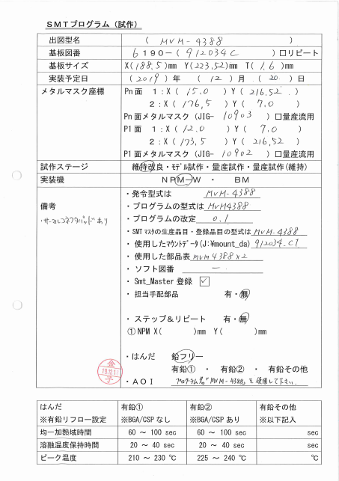

 |  |  |  |  |  |  |  |  |  |  |  | ←試作DB参照
 |  |  |  |  |  |  |  |  |  |  |  | ←試作DB参照（基板リピート時、☑）
 |  |  |  |  |  |  |  |  |  |  |  | ←基板加工図参照
 |  |  |  |  |  |  |  |  |  |  |  | ←試作DB参照
 |  |  |  |  |  |  |  |  |  |  |  | ←マウントデータのマスク座標を記入
 |  |  |  |  |  |  |  |  |  |  |  |  | Xの小さいほうを1:に記入
 |  |  |  |  |  |  |  |  |  |  |  |  | メタルマスクJIGは量産試作の場合
 |  |  |  |  |  |  |  |  |  |  |  |  |  | 記入不要

 |  |  |  |  |  |  |  |  |  |  |  | ←試作DB参照
 |  |  |  |  |  |  |  |  |  |  |  | ←SMTマウンタ指定
 |  |  |  |  |  |  |  |  |  |  |  | ←試作DB参照
 |  |  |  |  |  |  |  |  |  |  |  | ←DGSプログラム名
指示が必要な場合に記載。
例）
・サーマルコネクタ
パッドあり
・吸着プレート
JIG-xxxx
・キャリア
JIG-xxxx
 |  |  |  |  |  |  |  |  |  |  |  | ←DGSプログラム改定番号
 |  |  |  |  |  |  |  |  |  |  |  | ←発令型式と同じ
 |  |  |  |  |  |  |  |  |  |  |  | ←管理表参照
 |  |  |  |  |  |  |  |  |  |  |  | ←管理表参照
 |  |  |  |  |  |  |  |  |  |  |  | ←管理表参照
 |  |  |  |  |  |  |  |  |  |  |  | ←SMTマスタ登録後にチェック
 |  |  |  |  |  |  |  |  |  |  |  | ←担当手配部品リスト参照
 |  |  |  |  |  |  |  |  |  |  |  |  | 基板、手実装工程部品除く
 |  |  |  |  |  |  |  |  |  |  |  | ←基板加工図で確認して記入

 |  |  |  |  |  |  |  |  |  |  |  | ←試作DB参照
 |  |  |  |  |  |  |  |  |  |  |  |  | 有鉛時は下表参考に選択
 |  |  |  |  |  |  |  |  |  |  |  | ←AOI未記入でOK

 |  |  |  |  |  |  |  |  |  |  |  | ←有鉛その他に該当する場合のみ
 |  |  |  |  |  |  |  |  |  |  |  |  | 記入必要

 | 過去の試作資料は以下にあります。記入の参考にしてください。
 | \\nksv250\富岡（株）_実装\実装技術\#書類保管庫\実装プログラム試作資料

 | ★キャリア使用時の記載について
 |  | 基板サイズ：X,Yはキャリアのサイズ、Tはキャリア+基板の厚みを記載します。
 |  | メタルマスク座標：キャリアの起点を(0,0)とし、マスク座標を記載します。

 | ★備考について
 |  | 指示が必要な情報を記載します。量産試作の場合は、ダミーコードのみ記載可とします。

作業内容 |  |  |  |  | 試作指示書作成

基板加工図
 | PDF図面の「K」ファイル、または基板情報が記載されてるファイルを添付します。
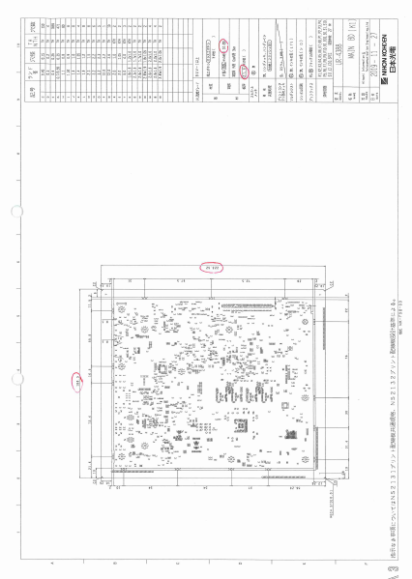

担当手配リスト
 | 試作DBに添付される担当手配リストを添付します。
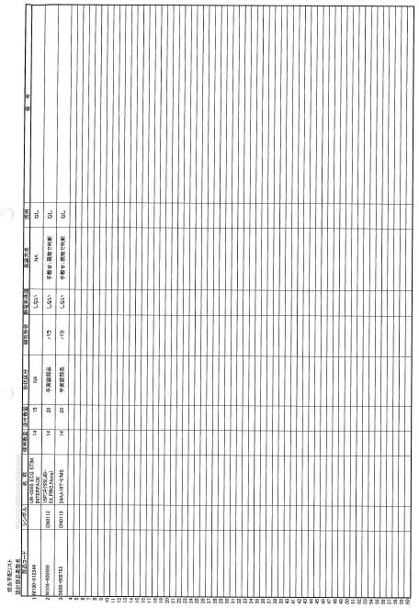

担当手配極性あり部品仕様書
 | ifileに登録されていない担当手配部品（極性あり）のサイズ／極性位置／梱包仕様のページを添付します。
 | ※ifileに登録済み部品は、ラインで確認できるため、添付不要です。

作業内容 |  |  |  |  | 試作指示書作成

ダミーコードリスト
 | 担当手配部品に対し、ダミーコード採番した番号を付与したリストを添付します。
 | ※PCBデータにはダミーコード部品が載ります。

設計改善リスト
 | 前回試作実装時の設計改善リストを添付します。
 | \\nksv250\富岡（株）_実装\実装技術\Device New出力\db\設計改善ﾘｽﾄ
 | 前回試作無し時は添付不要です。

シルク図
 | シルク図（ピンク）に、下記要領で色付けを実施します。
 |  |  |  | 極性注意 |  |  | ：極性を注意する部品（わかりにくい等）
 |  |  |  | 極性なし |  |  | ：極性不問な部品（No Polarity、極性指示なし等）
 |  |  |  | 担当手配（極性） |  |  | ：担当手配で極性のある部品
 |  |  |  | サーマルコネクタパッド |  |  | ：実装面反対側のはんだ確認が必要なパッド（確認部分を色付け）
 |  |  |  | 手載せ |  |  | ：手載せ部品（PDM上”4”）
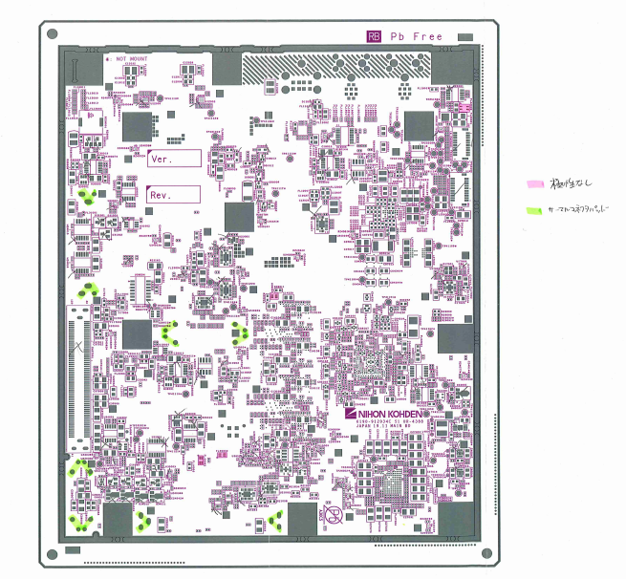

 | サーマルコネクタパッドについては、検図データで確認してください。
 | SMD部品で手はんだ付けが必要と指示されている部品が対象になります。
 | 色付けは、手はんだ付けする部分（実装面の裏側のはんだ付け箇所）に行ってください。

 | ★シルク図（ブルー）は色付け無しで添付します。（極性等、詳細情報確認のため）

 | ★シルク図（イエロー）は座標照合確認用になりますので、ページ右上に型式記入の上、
 |  | 型式ごとのキングファイルに綴じてください。（指示書への添付は不要です。）

作業内容 |  |  |  |  | 試作指示書作成

注意部品の仕様書
 | 注意部品リストに出力された部品の極性ページを添付します。
 | 添付対象はシルク図に記載した部品になります。
 | ※サーマルコネクタパッド、極性なし部品の仕様書は添付不要です。

座標変更リスト
 | マウントデータ座標からオフセット（座標修正）した部品の、変更前と変更後の座標を記載します。
 | ※変更前座標は、必ずマウントデータ座標としてください。
 | \\nksv250\富岡（株）_実装\実装技術\##個人フォルダ##\共有フォルダ\実装プログラム\修正内容
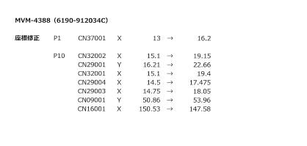

マウンタ手順書
 | 維持改良時、改良前のマウンタ手順書を添付します。
 | マウンタ手順書の左上に「参考」と記載してください。

下敷き（OHP）
 | 新規基板（改版基板含む）の時は、片面実装を除き、先行実装面のOHPを添付します。
 | 基板リピート時は、指定の場所にしまってあるOHPを添付します。
 | 量産品と同じ基板の場合、下敷きは現場にありますので添付不要です。
 | 片面実装時は下敷き不要になります。
 | 注意：コンセプト試作／維持改良時のバインダに閉じる際、穴はあけずにクリップ止めしてください。

ファイリング
 | コンセプト試作／維持改良
 |  | 有鉛はんだ品はグレーのバインダ、フリーはんだ品はピンクのバインダに綴じ、
 |  | 青い静電対策用の袋にいれて、AOI担当者に渡して下さい。
 |  | （実装前試作ファイル置き場にはAOI担当者が確認後に置きます。）

 | 量産試作／量産維持
 |  | クリアファイルに資料を挟んで、青い静電対策用の袋にいれてから、
 |  | 実装前試作ファイル置き場に置いてください。
 |  | また、「表紙のコピー」「シルク図のコピー」をマウンタ手順書作成者に渡します。
 |  | ※シルク図に色付けがない場合は、シルク図のコピーは不要です。

試作チェックシート
 | 試作プログラム作成時にチェックを行い、試作終了まで保管してください。
 | ※実装終了後、指示書とともにデータスキャンします。

SMTマスタ
手 順 書
 |  |  | 管理番号 |  | 頁
型 名 |  |  | 工程番号 | －
作業内容 |  | SMTマスタ登録

新規SMTマスタ登録時の手順を記載します。
既に登録済みの場合、型式を検索し、内容の確認を行い、変更がある場合は、SMTマスタを更新してください。

1．デスクトップの「EGPro_マスタ管理アプリ」をクリックします。

2．「担当者」「パスワード」を入力し、［ログイン］をクリックします。
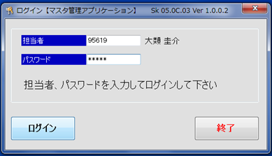

Ｐ

I
3．ホーム画面の［サブ品目マスタ］をクリックします。
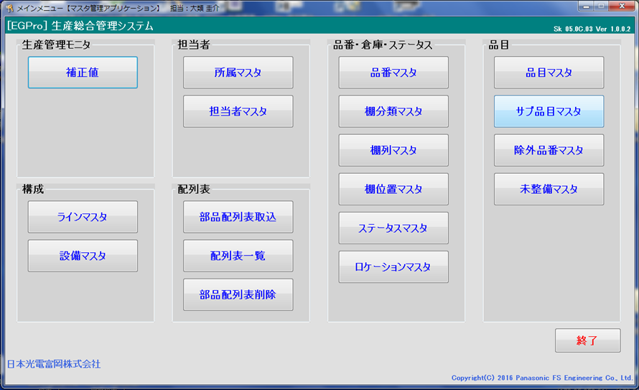

4．サブ品目：に「型式_P1」、品目：に「型式」、サイクルタイム：はすべて「1」、
 | 基板取数：は多面取り枚数 を入力し、［登録］をクリックします。
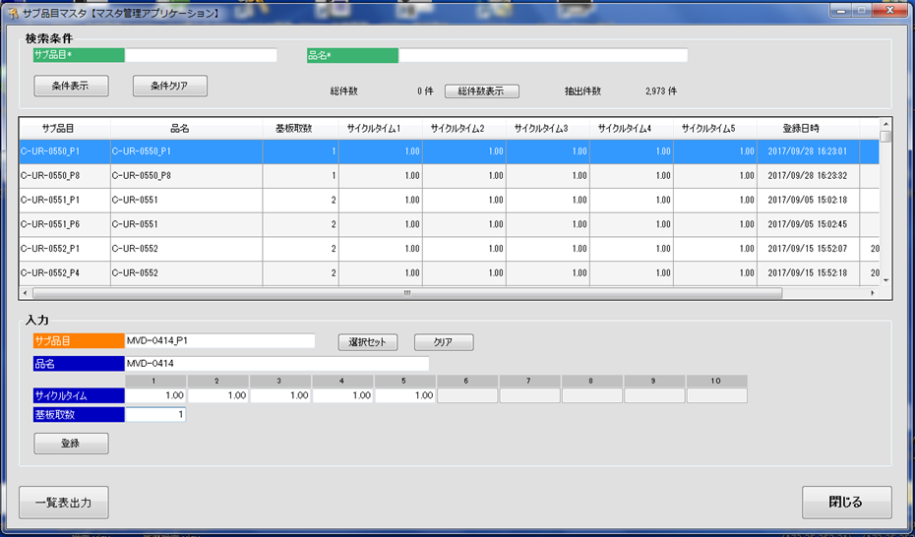

作業内容 |  | SMTマスタ登録

5．Pn面も登録します。Pn面はサブ品目：を「型式_Pn」にします。

6．ホーム画面の［品目マスタ］をクリックします。

7．品目に「型式」、サブ品目1、サブ品目2に先ほど登録したサブ品目名を入力し、［追加情報入力］をクリックします。
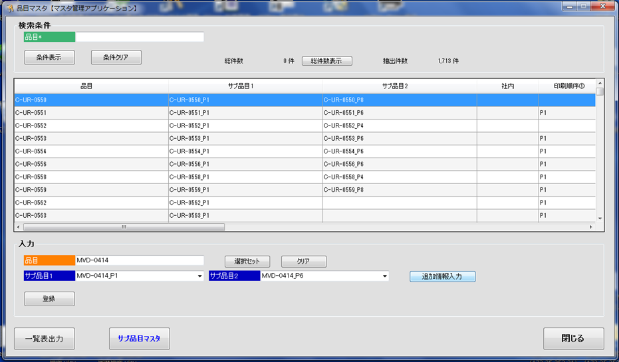

8．印刷順序：に「P1」「Pn」、基板X：に基板のXサイズ、基板Y：に基板のYサイズ、型式名：に「型式」 を入力し、
 | ［閉じる］をクリックします。
 | ※印刷順序は、マウント手順書で確認してください。
 | ※キャリア使用時は、キャリアサイズを入力してください。
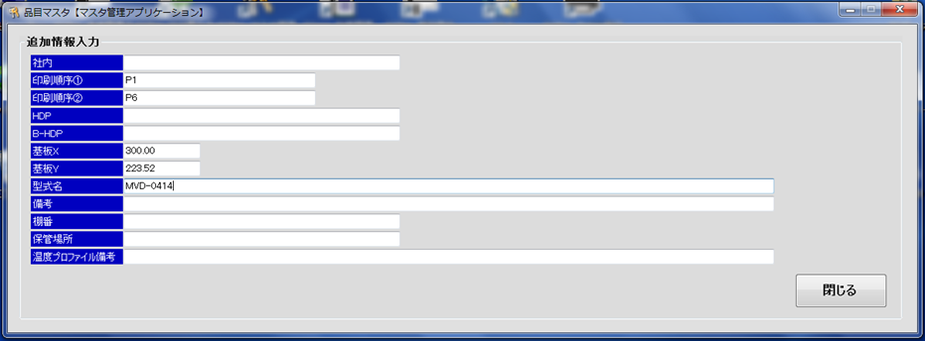

9．［登録］をクリックします。

実装後
手 順 書
 |  |  |  |  | 管理番号 |  | 頁
型 名 |  |  |  |  | 工程番号 | －
作業内容 |  |  |  | 実装後の対応

■座標変更連絡
 | SMT実装中のPCB座標変更があった場合、生産一課一係より「座標変更連絡」が提出されます。
 | 内容を確認し、マスタPCBの座標を修正してください。
 | 対応期限：受付後３稼働日以内
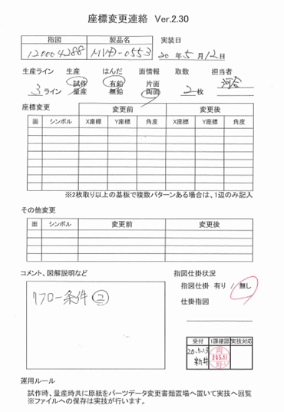

 | また、PCB次回作成時に反映できるよう、マウントデータ作成DBの『オフセット_PAD0°基準』テーブルへ
 | オフセットデータの登録も行ってください。
 | ※オフセットデータはPADコード0°基準になりますので、登録の際はご注意ください。

 | マスタPCB変更後は、以下の対応としてください。
 |  | 試作：3ラインの試作フォルダに収納します。
 |  | 量産品：生産一課へ返却します。

作業内容 |  |  |  | 実装後の対応

■NPMライブラリ変更情報
 | SMT実装時のパーツデータ変更があった場合、生産一課一係より「NPMライブラリ変更情報」が提出されます。
 | 内容を確認し、修正が必要と判断した場合にはマスタ及び他ラインのパーツデータを修正してください。
 | 対応期限：受付後３稼働日以内
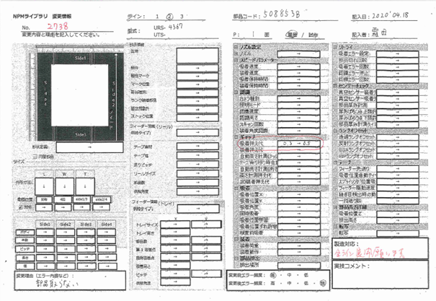

 | 1．形状定義
 |  |  | ラインデータを確認のうえ、マスタ／他ラインデータを変更します。
 |  |  | ※異形でなければ認識できない部品があるため。
 |  |  | ラインデータでは認識時の形状オプションが設定されますが、形状オプションはコピーする必要はありません。
 |  |  | 再認識させた際に、ライン毎に形状オプションが設定されるためです。

 | 2．サイズ、梱包仕様
 |  |  | サイズについては、実装データに合わせて変更します。
 |  |  | 梱包仕様については部品仕様書を確認し、部品仕様書どおりであればマスタ／他ラインデータを変更します。
 |  |  | 部品仕様書と異なる場合は、生産技術部へ問い合わせしてください。

 | 3．設備固有情報
 |  |  | ランプ等のマウンタ固有設定を除き、マスタ／他ラインデータを変更します。
 |  |  | ※ランプオフセットについては、マウンタの個体差がありますので、そのラインのみの参考データとします。

 | ※．ライン毎に異なる変更情報が上がってきた場合、ラインは変更後の情報とし、マスタは中間値の設定としてください。

 | NPMライブラリ変更情報確認後は「パーツデータ変更管理表」に結果を記載し、生産一課一係に返却します。
 | その際、以下のファイルへ対応状況の記入をしてください。
 |  | \\nksv523\第二工場実装課用\1係用\パーツデータ関連\パーツデータ変更管理表
 |  | ※アクセス権限については、生産一課一係に依頼してください。

作業内容 |  |  |  | 実装後の対応

 | 参考）
 |  | ○新規パーツデータの流れ（フロー）

新規マスタ
生産
マスタから変更不要で実装できた場合、
デバッグ不要。

初回デバッグ

フィードバック
（NPMライブラリ変更情報）

マスタ更新
他ライン展開
実装（デバッグ）データに合わせる。

 |  | ○ダミーパーツデータの流れ（フロー）

最新マスタ
最新マスタがない場合は、
マスタを新規作成してください。

コピー

ダミーパーツ
マスタ
生産
マスタから変更不要で実装できた場合、
デバッグ不要で完了。

初回デバッグ

フィードバック
（NPMライブラリ変更情報）

ダミーパーツ
マスタ更新
他ライン展開
流用使用あり部品の場合、展開必要。

展開

流用元マスタ更新
他ライン展開
実装（デバッグ）データに合わせる。

作業内容 |  |  |  | 実装後の対応

 | 参考）
 |  | ○特採・代替品パーツデータの流れ（フロー）

 |  |  | 部品仕様に変更なし

最新マスタ

コピー

特採・代替品
マスタ
生産
部品仕様変更なしのため、
デバッグ不要で完了できる見込み。

 |  |  | 部品仕様に変更あり

特採・代替品
新規マスタ
生産
マスタから変更不要で実装できた場合、
デバッグ不要。

初回デバッグ

フィードバック
（NPMライブラリ変更情報）

特採・代替品
マスタ更新
他ライン展開
実装（デバッグ）データに合わせる。

作業内容 |  |  |  | 実装後の対応

■試作資料保管
 | 試作終了後、試作指示書が実装後試作指示ファイル置き場に返却されましたら、以下保管ページをスキャンし、
 | 実装プログラム試作資料フォルダ内に格納します。
 |  | \\nksv250\富岡（株）_実装\実装技術\#書類保管庫\実装プログラム試作資料
 |  | ファイル名：型式_実装年月日 例）ur1234_20200401

 | <保管ページ>
 |  | 表紙 、 基板加工図 、 担当手配リスト 、 ダミーコード一覧表 、
 |  | シルク図（指示書用：ピンク） 、 座標修正リスト

 |  | ※上記以外のページでも必要と判断したページは保管してください。
 |  | ※スキャン設定で”SADF”を指定すると、A3/A4が1ファイルでスキャンできます。
 |  |  | A4セット→読み込み→A3セット→読み込み→A4セット→読み込み→終了時"#" と操作してください。

 | また、チェックシートについてもスキャンし、専用フォルダで保管してください。
 | ファイル名については自由です。 例）ur1234_20200401_cs(smt)

 | データ保管後、試作指示書およびチェックシートは破棄して構いません。

 | 返却された下敷き、シルク図（シンボル図：青）は以下のルールに従って、それぞれ保管してください。
 |  | 下敷き（OHP）：下敷き収納エリアに保管
 |  | シルク図（シンボル図：青）：シルク図（実寸大：黄色）と同じフォルダに保管

作業連絡
手 順 書
 |  |  |  |  | 管理番号 |  | 頁
型 名 |  |  |  |  | 工程番号 | －
作業内容 |  |  |  | 作業連絡対応

生産に影響を及ぼす変更があった場合に作業連絡を発行します。

A) 実装プログラム作成側要因による作業連絡
 |  | 対応実装プログラムの作成ミス、BOSS送信に間に合わない 等

 | 1．作業連絡を作成／発行します。
 |  |  | 作業連絡作成手順書を参照してください。

 | 2．実装プログラムを作成します。
 |  |  | 改定番号は量産品改定番号を付与してください。

 | 3．生産技術部より作業連絡登録完了通知が来ましたら、下記に作業連絡情報を追加します。
 |  |  | \\nksv250\富岡（株）_実装\実装技術\##個人フォルダ##\共有フォルダ\実装プログラム\作業連絡発行

 | 4．ソフト登録を行います。
 |  |  | ソフト登録手順書を参照してください。

B) 実装プログラム作成側要因以外の作業連絡
 |  | 特採部品処理書による部品変更 等
I
 | 1．作業連絡を作成／発行します。
 |  |  | 作業連絡作成手順書を参照してください。

 | 2．実装プログラムを作成します。
 |  |  | 改定番号は作業連絡用改定番号を付与してください。

 | 3．生産技術部より作業連絡登録完了通知が来ましたら、下記に作業連絡情報を追加します。
 |  |  | \\nksv250\富岡（株）_実装\実装技術\##個人フォルダ##\共有フォルダ\実装プログラム\作業連絡発行

 | *作業連絡用改定番号付与時は、ソフト登録は不要になります。

※A,Bどちらで対応したらいいかわからない場合は、上長と相談してください。

ノズル追加
手 順 書
 |  |  |  | 管理番号 |  | 頁
型 名 |  |  |  | 工程番号 | －
作業内容 |  |  | ノズル追加

1．アプリケーションランチャーの「ファクトリーマネージャ」をクリックします。


2．ツールバーの「ノズルライブラリ編集」をクリックします。

3．ノズルライブラリエディタの「新規追加」、もしくはノズル番号を選んで「コピー」をクリックします。

I

4．作成されたノズル番号のデータを直接編集します。

5．編集したノズルデータを「保存」して閉じます。

 | ※現行使用ノズル情報は、以下フォルダ内資料でご確認ください。
 |  | \\nksv523\第二工場実装課用\1係用\046_治具_工具関連

CADマクロ
手 順 書
 |  |  |  |  |  |  |  |  |  |  | 管理番号 |  |  |  |  |  | 頁
型 名 |  |  |  |  |  |  |  |  |  |  | 工程番号 |  |  | －
作業内容 |  |  |  |  | CADマクロ設定

1．アプリケーションランチャーの「PCB一覧」をクリックします。

2．ナビゲーションエリアの「CADマクロ」をクリックします。

Ｐ

I

3．ツールバーの「新規作成」をクリックし、新規CADシステム名を入力し［OK］をクリックします。
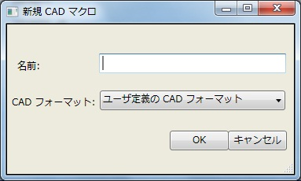

作業内容 |  |  |  |  | CADマクロ設定

4．CADマクロの詳細設定をします。
 | 4-1．入力ファイル設定
 |  | ライブラリを（DEFAULT）に設定し、CADファイルを指定します。
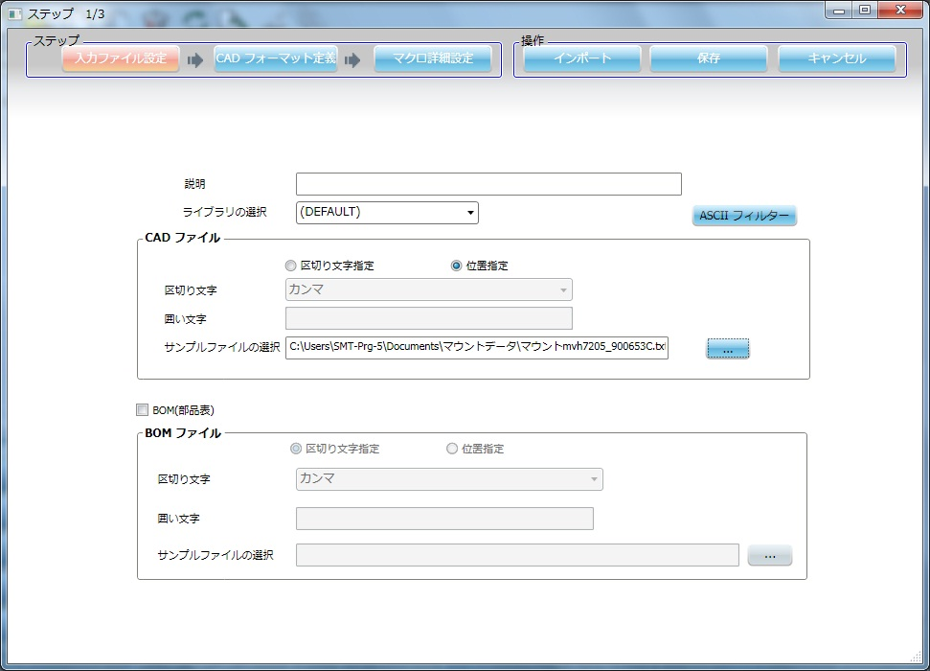

 | 4-2．CADフォーマット定義
 |  | 各項目設定後、[適用]をクリックし有効にしてください。
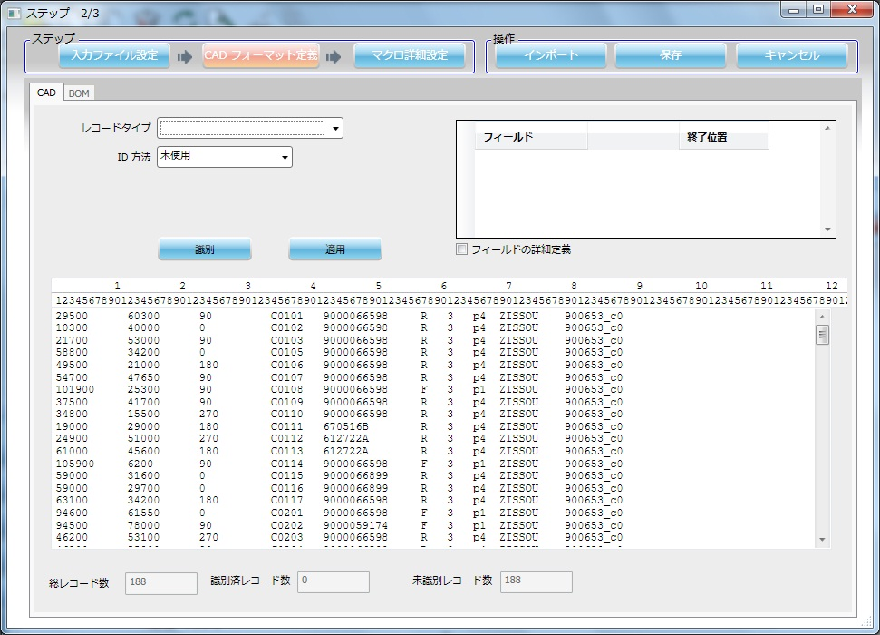

作業内容 |  |  |  |  | CADマクロ設定

 |  | ①基板マーク

 |  |  | ID方法 |  |  | 文字列 |  |  |  | フィールド |  |  |  |  | 開始位置 | 終了位置
 |  |  | 文字列 |  |  | KIBAN |  |  |  | X座標 |  |  |  |  | 1 | 6
 |  |  |  |  |  |  |  |  |  | Y座標 |  |  |  |  | 12 | 17

 |  | ②実装点

 |  |  | ID方法 |  |  | 残り全て |  |  |  | フィールド |  |  |  |  | 開始位置 | 終了位置
 |  |  |  |  |  |  |  |  |  | 部品名 |  |  |  |  | 42 | 52
 |  |  |  |  |  |  |  |  |  | X座標 |  |  |  |  | 1 | 6
 |  |  |  |  |  |  |  |  |  | Y座標 |  |  |  |  | 12 | 17
 |  |  |  |  |  |  |  |  |  | 回転 |  |  |  |  | 23 | 25
 |  |  |  |  |  |  |  |  |  | リファレンス番号 |  |  |  |  | 34 | 40

 |  | ③装着点認識

 |  |  | ID方法 |  |  | 文字列 |  |  |  | フィールド |  |  |  |  | 開始位置 | 終了位置
 |  |  | 文字列 |  |  | KOBETSU |  |  |  | X座標 |  |  |  |  | 1 | 6
 |  |  |  |  |  |  |  |  |  | Y座標 |  |  |  |  | 12 | 17
 |  |  |  |  |  |  |  |  |  | リファレンス番号 |  |  |  |  | 34 | 40
 |  |  |  |  |  |  |  |  |  | マーク名 |  |  |  |  | 69 | 78

作業内容 |  |  |  |  | CADマクロ設定

 |  | ④CADコメント1
 |  |  | 形状区分”1”をインポートしないようにCADコメントとします。

 |  |  | ID方法 |  |  | フィールド内容
 |  |  | 文字列 |  |  | 1
 |  |  | 開始列 |  |  | 61 |  | 終端 |  |  |  | 62

 |  | ⑤CADコメント2
 |  |  | 反対面データをインポートしないようにCADコメントとします。

 |  |  | a）CADマクロ（P1）インポート設定の時

 |  |  |  | ID方法 |  |  | フィールド内容
 |  |  |  | 文字列 |  |  | R
 |  |  |  | 開始列 |  |  | 57 |  | 終端 |  |  |  | 58

 |  |  | b）CADマクロ（Pn）インポート設定の時

 |  |  |  | ID方法 |  |  | フィールド内容
 |  |  |  | 文字列 |  |  | F
 |  |  |  | 開始列 |  |  | 57 |  | 終端 |  |  |  | 58

作業内容 |  |  |  |  | CADマクロ設定

 |  | ⑥CADコメント3
 |  |  | シンボルなし（”-”）をインポートしないようにCADコメントとします。

 |  |  | ID方法 |  |  | フィールド内容
 |  |  | 文字列 |  |  | －
 |  |  | 開始列 |  |  | 34 |  | 終端 |  |  |  | 35

 | 4-3．マクロ詳細設定

 |  | ①全般
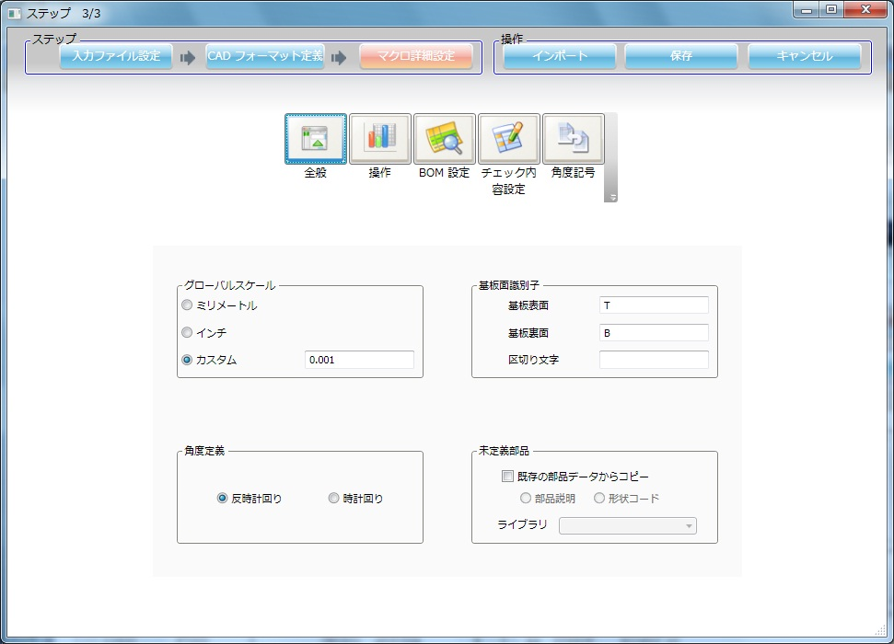

作業内容 |  |  |  |  | CADマクロ設定

 |  | ②操作
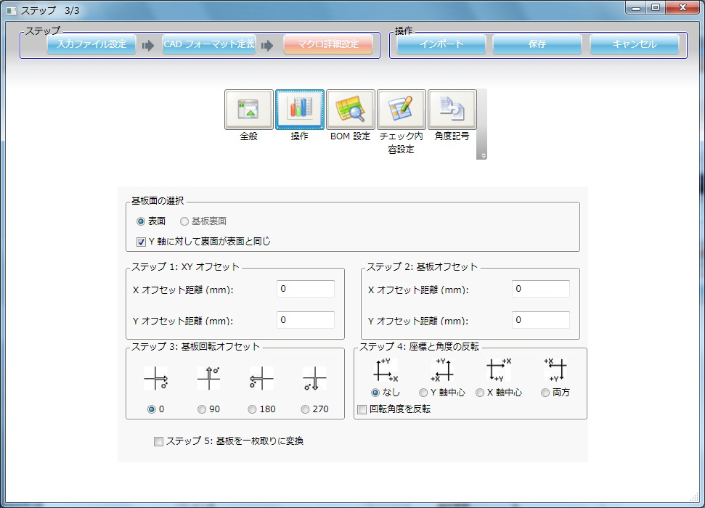

 |  | ③BOM設定
 |  |  | 変更なし

 |  | ④チェック内容設定


作業内容 |  |  |  |  | CADマクロ設定

 |  | ⑤角度記号
 |  |  | CADシステム3を設定します。（トレイ部品 90°回転の適用）


5．［保存］をクリックし、CADシステム設定を終了します。

※．［インポート］をクリックすると新規インポート画面へ移動します。

PDM設定
手 順 書
 |  |  | 管理番号 |  | 頁
型 名 |  |  | 工程番号 | －
作業内容 |  | PDM出力項目設定

1．PDMを開き、「ファイル」→「CSV」→「CSV出力設定」をクリックします。


2．部品表タブをクリックし、部品表選択：で「富岡プラント」を選択します。


I

作業内容 |  | PDM出力項目設定

3．CSV出力設定タブをクリックし、「新規作成」をクリックし、表示項目定義名を決めます。

4．「＜＜全て削除」をクリックし、CSV出力項目を一度空にします。

作業内容 |  | PDM出力項目設定

5．項目一覧から以下の項目を、以下の順番で「追加＞」します。
 | 技術担当部門、 版数、 品番、 シンボル番号、 略号、 品名、 基本数（分子）、
 | 部品形状区分、 格付区分、 表面処理コード、 メーカ略称、 単価1、 材集区分

6．「適用」→「OK」をクリックし、設定を完了します。

ソフト図番採番
手 順 書
 |  |  | 管理番号 |  | 頁
型 名 |  |  | 工程番号 | －
作業内容 |  | ソフト図番の採番（新規採番）

PDMを開き、ソフト図番を採番したい型式を検索し、K区分(**-K)内にSOFT SMT(NPM) ***がない場合、
新規採番してください。
ある場合は、流用採番してください。

1．PDMを開き、「品目採番」をクリックします。


2．部品表選択：を「富岡プラント」に変更し、「採番」をクリックします。


Ｐ

I

3．品目採番を「0」「0」「4」「6」「******」の順で選択し、「OK」をクリックします。
 | 「0046-******を採番しますか」と表示されますので、「OK」をクリックします。

作業内容 |  | ソフト図番の採番（新規採番）

4．基本タブの品目名称（カナ）に「SOFT SMT(NPM) xxx-******」と入力し、
 | 技術担当部門を「DT：富岡㈱」に変更します。
 | ※xxx：UT / UTS / UR / URS ******：数字（品目名）


5．品目名称（カナ）をコピーして品名に貼り付けます。

6．部品タブの原図場所コードを「P：PDM（富岡図管）」に変更し、「登録」をクリックします。

※．富岡プラント以外で採番してしまった場合、再度採番してください。
 | なお、取得した番号は削除できませんので、そのままとします。

作業内容 |  | ソフト図番の採番（流用採番）

1．PDMを開き、ソフト図番を採番したい型式を検索し、正展開します。

2．K区分(**-K)を開き、SOFT SMT(NPM) *** を探します。
 | ※右クリック→「品目情報」→「派生表示」で最新の品番を確認します。

3．最新の品番が鍵マークであれば、そのソフト番号を検索します。
 | ※検索エクスプローラーからでないと流用採番できません。ご注意ください。

4．検索したソフト図番で右クリック→「流用」をクリックし、「品目新規登録」をクリックします。


5．「採番」をクリックします。

6．品目採番を「0」「0」「4」「6」「******」の順で選択し、「OK」をクリックします。
 | 「0046-******を採番しますか」と表示されますので、「OK」をクリックします。

作業内容 |  | ソフト図番の採番（流用採番）

7．基本タブの品目名称（カナ）をコピーして、品名に貼り付けます。（既存の文言は削除）
 | ※半成品は、UT→UTS / UR→URS となりますので、ご注意ください。

8．部品タブの原図場所コードを「P：PDM（富岡図管）」に変更し、「登録」をクリックします。

9．「関連文書を引き継ぎますか」と聞かれますので、「いいえ」をクリックしてください。
 | ※「はい」をクリックしても問題ありません。その場合、ソフト登録にて関連文書を削除する必要があります。

PDM連携
手 順 書
 |  |  | 管理番号 |  | 頁
型 名 |  |  | 工程番号 | －
作業内容 |  | PDM連携

試作、かつ新規基板の場合、PDMにガーバー等AWメーカ納入データを連携させます。
PDMに、「実装」-「A456-******」がある場合（初回は技術管理で準備する）は、品目の文書一覧へ
データをアップロードしてください。（実装フォルダない場合は、作成されるまでお待ちください。）

2回目の改版以降はフォルダが用意されないので、以下の手順で作成してから、データをアップロードしてください。

1．PDMを開き、「品目採番」をクリックします。

2．部品表選択：を「富岡プラント」に変更し、「採番」をクリックします。

Ｐ

I

3．品目採番を「A」「4」「56」「******」の順で選択し、「OK」をクリックします。
 | 「A456-******を採番しますか」と表示されますので、「OK」をクリックします。

作業内容 |  | ソフト図番の採番（新規採番）

4．基本タブの品目名称（カナ）に「xxx-xxxx ｶﾞｰﾊﾞ/ﾏｳﾝﾄ zzzz-zzzzzz」と入力し、
 | 技術担当部門を「DT：富岡㈱」に変更します。
 | ※xxx-xxxx：型式 zzzz-zzzzzz：基板名


5．品目名称（カナ）をコピーして品名に貼り付けます。

6．「登録」をクリックします。

※．富岡プラント以外で採番してしまった場合、再度採番してください。
 | なお、取得した番号は削除できませんので、そのままとします。

7．最近採番したアイテム ＞ 富岡プラント品目 を開き、作成した品目を「実装」フォルダの下にドラッグ&ドロップします。

8．ドラッグ&ドロップした品目の文書一覧を表示させ、データをアップロードし、PDMの保存ボタンを押下します。

その他
手 順 書
 |  |  |  | 管理番号 |  | 頁
型 名 |  |  |  | 工程番号 | －
作業内容 |  |  | その他

■複合基板について
 | 一枚の基板で2品目以上作成する基板を複合基板といいます。
UR-0001
UR-0002
UR-0003

Ｐ
 | この場合、UR-0002、UR-0003のPCBデータ（DGS）は存在しません。
 | DGSではUR-0001のPCBを作成し、PDMのUR-0002＆UR-0003と部品照合を行います。
I
 | 部品表は以下のようになります。


■共通ソフトについて
 | 異なる品目（UR/UT）に対し、共通の半成品プログラムが使用されることがあります。
 | （共通半成品あり）
 | この場合、ひとつの半成品プログラムを修正すればいいです。

 | 部品表は下記のような表示になっております。

■半成（はんなり）品について
 | 生産一課（SMT）で生産した基板を半成品と呼びます。
 | 半成品については、URSないしUTSでBOM管理されています。
 | UT/URは指図指定で部品表更新されますが、URS/UTSはBOSS送信で部品表更新されます。

作業内容 |  |  | その他

■サーマルパッドについて
 | サーマルパッドとは熱を加える特殊なパッドを言いますが、実装プログラムでは少し用途が異なります。
 | 実装プログラムでは、スルーホールに挿入された端子のはんだ付け状態を反対面から確認するために
 | 対象のスルーホールをサーマルパッドと呼びます。（形が似ているのでそう呼んでいる。）

 | PAD図面のTH（スルーホール）が対象となります。
 | *NTH（ノンスルーホール）は、はんだ付けしないので対象外になります。

 | このスルーホールを実装反対面から確認することで、ハンダ量が規定に準じているか判断できます。
 | もしハンダ量が規定以下であれば「追い半田」が必要になるため、サーマルパッドの指示が必要になります。

■手載せ部品（PDM部品表：4）について
 | パーツデータ作成時に以下の設定にしてください。
 |  | 振り分け対象外：あり
 |  | 梱包仕様：トレイ
 |  | *梱包仕様がリールの場合、部品配膳と生産一課側で調整が必要なため、生産一課に相談してください。

 | なお、手載せ部品はPCBデータに登録します（SMTマウンタ部品と同じ扱い）ので、角度補正必要です。
 | *振り分け対象外とすることで、マウンタには組み込まれない部品となる。

